Table 1
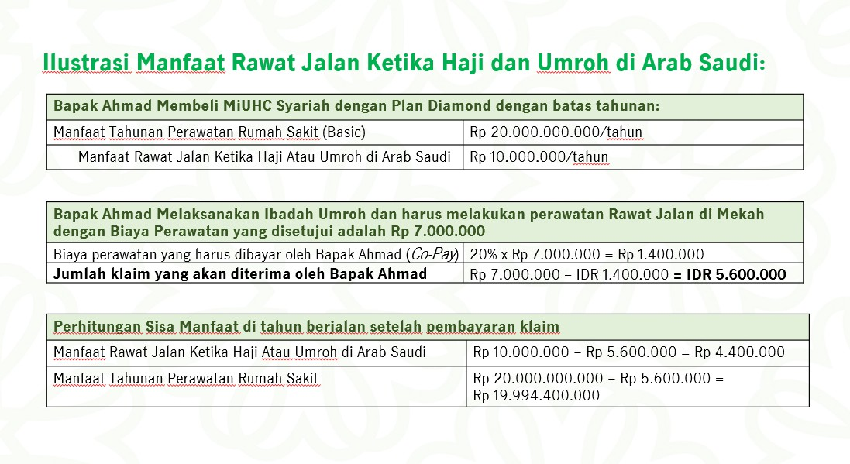
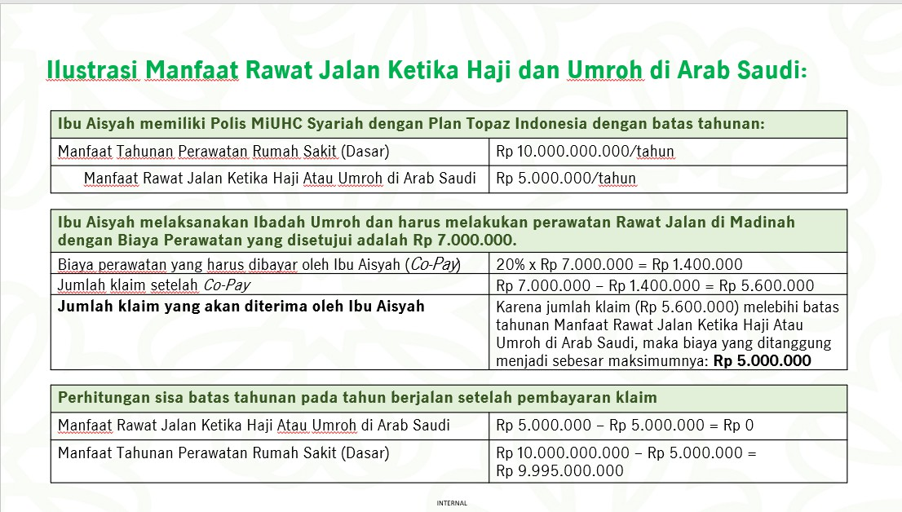
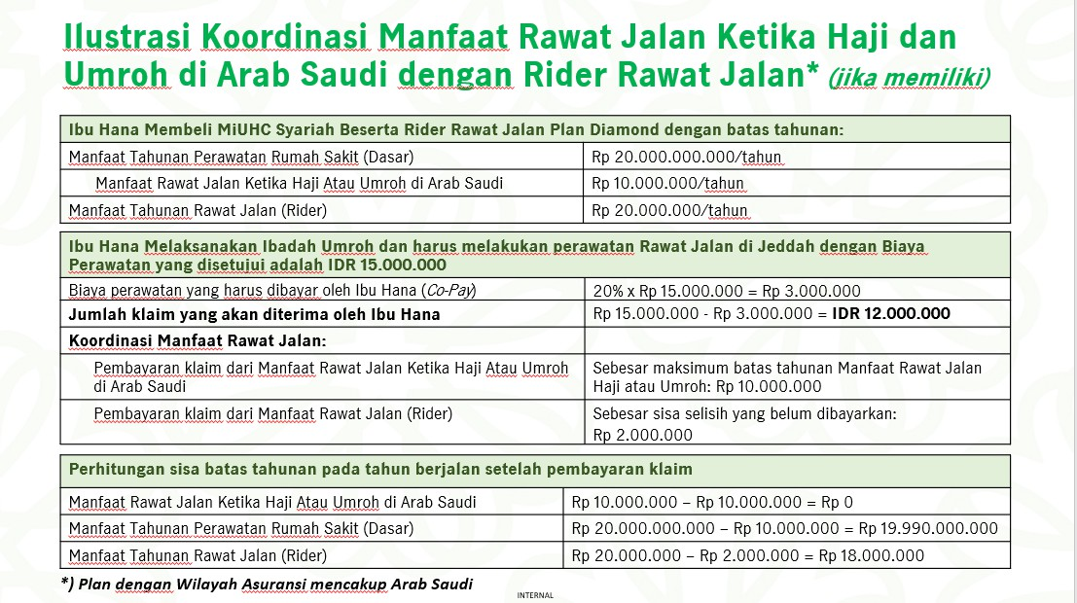
Script & Frequently Asked Question Program Asuransi dan Manfaat Asuransi atas Polis Asuransi MiUltimate HealthCare (“MiUHC”) Syariah Januari 2025 Prepared by : Product Development
INFORMASI UMUM Manulife Syariah Indonesia berinisiatif untuk memenuhi kebutuhan asuransi kesehatan syariah melalui 3 (tiga) prinsip utama untuk memberikan kenyamanan bagi para Peserta dan/atau Peserta Tambahan Asuransi dengan merilis produk asuransi MiUltimate HealthCare (“MiUHC”) Syariah.
1. Kebaikan Saling tolong menolong sesama Peserta tanpa tanpa membedakan suku, agama, ras, dan antar golongan selama Polis aktif. 2. Ketenangan Hidup menjadi lebih berkualitas karena memiliki financial security, dan tidak perlu khawatir dengan biaya kesehatan yang terus meningkat. Termasuk fokus dan tenang ketika menjalankan ibadah Haji atau Umrah karena otomatis memiliki manfaat rawat jalan di 3 (tiga) kota yaitu di Mekkah, Madinah, dan Jedah. 3. Kemudahan MiUHC Syariah memudahkan Anda mendapatkan 3 (tiga) manfaat perawatan kesehatan yang terbaik ketika dibutuhkan. - Komprehensif Memudahkan Anda mendapatkan perawatan kesehatan termasuk perawatan sebelum, ketika, dan sesudah rawat inap - Fleksibel Memudahkan anda menyesuaikan kebutuhan dengan kemampuan finansial saat ini - Keberlanjutan Memudahkan Anda mendapatkan perawatan lanjutan meskipun limit manfaat tahunan telah habis
Script FAQ Q: Apakah perbedaan MiUHC dengan MiUHC Syariah? A: MiUHC Syariah merupakan produk asuransi kesehatan adaptasi dari produk MiUHC yang menawarkan perlindungan kesehatan berbasis syariah yang dilengkapi dengan fasilitas manfaat rawat jalan pada saat melakukan ibadah Haji atau Umrah.
Q: Ada banyak pilihan lain, kenapa saya harus tetap dengan Manulife Syariah Indonesia? A: Bapak/Ibu, sejak pertama kali didirikan sebagai Unit Usaha Syariah pada tahun 2009, Manulife Syariah Indonesia senantiasa berkomitmen untuk melindungi keluarga dan masyarakat Indonesia dengan solusi perlindungan jiwa, kesehatan dan perencanaan keuangan berbasis syariah yang transparan, universal dan inklusif. Dengan nilai Berbagi, Bertumbuh dan Berdampak, Manulife Syariah Indonesia akan terus beradaptasi melalui inovasi produk-produk asuransi syariah dalam mengembangkan dan memperkuat literasi dan inklusi ekonomi dan keuangan syariah Indonesia. Salah satu perwujudan komitmen kami adalah untuk memberikan perlindungan kesehatan jangka panjang yang komprehensif dan berkelanjutan yang mana terdapat pada produk MiUHC Syariah. Kami menawarkan beberapa keunggulan: 1. Manulife Preferred Hospitals: Kami memiliki daftar rumah sakit preferensi yang disusun berdasarkan evaluasi ketat untuk memastikan Anda mendapatkan standar perawatan yang optimal. Daftar ini juga diperbarui secara berkala dan lebih banyak rumah sakit akan ditambahkan seiring waktu. 2. Fleksibilitas Co-Pay: Kami memberikan fleksibilitas bagi Anda untuk memilih rumah sakit non-preferred dengan biaya Peserta Tambahan sendiri sebesar 20% (Co-Pay), sehingga Anda tetap bisa mendapatkan perawatan sesuai keinginan Anda. 3. No Claim Discount: Sebagai bentuk apresiasi terhadap Peserta yang memprioritaskan kesehatan mereka - apabila Peserta tidak mengajukan klaim selama durasi Kontribusi satu tahun, kami akan berikan diskon 10% dari harga Kontribusi untuk tahun berikut. Apabila Peserta tidak mengajukan klaim lagi untuk tahun berikutnya, kami akan berikan maksimum diskon sebesar 15%. 4. Ketenangan Pikiran: Hidup menjadi lebih berkualitas karena memiliki financial security dan tidak perlu khawatir dengan biaya Kesehatan yang terus meningkat. Termasuk fokus dan t
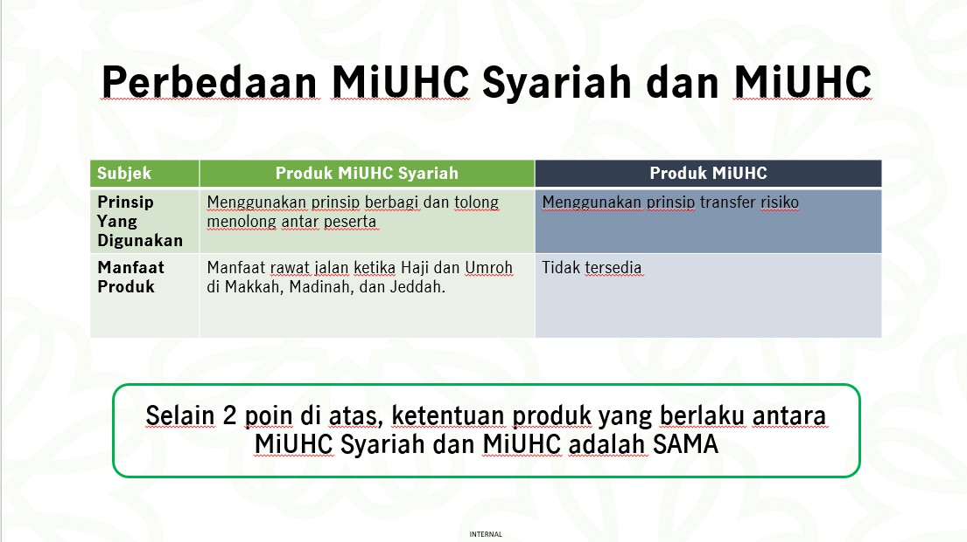
Q: Bagaimana saya yakin bahwa Manulife Syariah Indonesia tidak akan menaikkan Kontribusi MiUHC Syariah di masa depan seperti MiUHC? A: Kami memahami kekhawatiran Bapak/Ibu. Penyesuaian Kontribusi akan diterapkan oleh semua pelaku asuransi kesehatan apabila ada perubahan biaya perawatan kesehatan, kami di Manulife Syariah Indonesia berkomitmen untuk selalu memberikan layanan yang optimal dan melindungi kesehatan jangka panjang Bapak/Ibu. Kami akan terus mengevaluasi dan menyempurnakan produk kami untuk memastikan Bapak/Ibu mendapatkan perlindungan optimal.
DAFTAR ISI
Frequently Asked Questions (FAQ) Penyesuaian Kontribusi Program Asuransi dan Manfaat Asuransi Produk MiUltimate HealthCare (“MiUHC”) Syariah 5 Informasi Umum 5 Akad dan Alokasi Kontribusi 8 No Claim Discount (Diskon Kontribusi) 9 Manulife Preferred Hospitals 12 Perubahan Plan 22 Pemulihan Polis 26 Perubahan Polis 27 Manfaat Asuransi 28 Pengecualian 29 Ketentuan Kenaikan Biaya Kamar Harian 29 Negara Tempat Tinggal 33 Lain – Lain 33
LAMPIRAN
Frequently Asked Question Penyesuaian Kontribusi Program Asuransi dan Manfaat Asuransi atas Polis Manfaat AsuransiMiUltimate HealthCare (“MiUHC”) Syariah 11 Januari 2025 Prepared by : Product Development
Frequently Asked Questions (FAQ) Penyesuaian Kontribusi Program Asuransi dan Manfaat Asuransi Produk MiUltimate HealthCare (“MiUHC”) Syariah
Informasi Umum dan Manfaat Asuransi
1. Q : Apa saja keunggulan yang terdapat pada MiUHC Syariah? A : Berikut adalah penguatan produk atau keunggulan baru yang terdapat pada MiUHC Syariah: 1. Perlindungan hingga usia 110 (seratus sepuluh) tahun MiUHC Syariah menyediakan perlindungan kesehatan yang komprehensif hingga 110 (seratus sepuluh) tahun.
2. Tersedia 13 (tiga belas) Plan Terdapat 13 (tiga belas) pilihan Plan perlindungan di Indonesia hingga perlindungan seluruh dunia.
3. Terdapat pilihan SMART Plan Pilihan SMART Plan untuk Kontribusi yang lebih terjangkau dengan deductible.
4. Limit Booster hingga Rp 15 miliar Manfaat tambahan Limit Booster hingga Rp 15 (lima belas) miliar.
5. Peningkatan Limit Tahunan hingga 50% Terdapat fasilitas No Claim Bonus dengan tambahan limit tahunan hingga 50%.
6. Manfaat Tambahan Rawat Jalan Haji dan Umrah Terdapat Manfaat Tambahan Rawat Jalan saat sedang menjalankan ibadah Haji dan Umrah di kota Makkah, Madinah, dan Jeddah.
7. No Claim Discount (Diskon Kontribusi) Keunggulan MiUHC Syariah terbaru untuk memberikan apresiasi berupa potongan Kontribusi bagi Peserta yang selalu menjaga kesehatannya dan tidak melakukan klaim pada periode tertentu yang berlaku pada ulang tahun polis berikutnya.
Besaran No Claim Discount (Diskon Kontribusi) yang diberikan adalah sebagai berikut:
Jika tidak ada klaim selama | Diskon
1 (satu) tahun polis | 10%
2 (dua) tahun polis atau lebih secara berturut-turut | 15%
No Claim Discount (Diskon Kontribusi) berdasarkan Kontribusi yang berlaku pada tahun tersebut.
8. Klasifikasi Manulife Preferred Hospitals Sebagai bentuk komitmen Manulife Syariah Indonesia untuk selalu memberikan layanan terbaik, Manulife Syariah Indonesia bekerja sama dengan rumah sakit pilihan berkualitas siap memberikan pengalaman Rawat Inap yang mudah dan nyaman melalui Manulife Preferred Hospitals.
2. Q : Apa saja perlindungan Manfaat Rawat Jalan yang diberikan pada Manfaat Haji dan Umrah? A : Manfaat Rawat Jalan ketika Haji dan Umrah di Arab Saudi akan berlaku di 3 (tiga) kota meliputi Mekkah, Madinah, dan Jeddah. Perlindungan yang diberikan antara lain adalah sebagai berikut: a. Biaya Konsultasi Dokter b. Biaya Obat-obatan & Bahan habis pakai c. Biaya Tes Diagnostik dan Laboratorium Setiap Polis MiUHC Syariah secara otomatis mendapatkan Manfaat Rawat Jalan di atas dan tidak perlu membeli Asuransi Tambahan Rawat Jalan.
Ketentuan Manfaat Rawat Jalan ketika Haji dan Umrah adalah sebagai berikut: a. Manfaat Rawat Jalan Ketika Haji atau Umrah berlaku untuk tindakan rawat jalan karena sakit atau kecelakaan baik di rumah sakit dan/atau klinik. Maksimal penggantian biaya yang dapat dibayarkan oleh manfaat ini adalah sebesar:
b. Aturan Co-Pay yang berlaku untuk manfaat ini adalah 20% dari tagihan rumah sakit. Co-Pay akan tetap berlaku tanpa melihat ketegori Manulife Preferred Hospitals (PF) atau Manulife Non-Preferred Hospitals (NPF) dan Perhitungan Deductible tidak berlaku, meskipun peserta memiliki fitur deductible (Smart Plan). c. Jika jumlah klaim total melebihi batas maksimum Manfaat Rawat Jalan Selama Haji atau Umrah, akan dibayarkan menggunakan Asuransi Tambahan (rider) Rawat Jalan (jika ada) dan selama area asuransi yang dipilih mencakup wilayah Arab Saudi. d. Klaim Manfaat ini hanya dapat dilakukan secara REIMBURSEMENT dengan persyaratan dokumen klaim yang akan mengikuti ketentuan klaim di luar negeri yang saat ini berlaku.
3. Q : Bagaimana contoh ilustrasi Manfaat Rawat Jalan yang diberikan pada Manfaat Haji dan Umrah? A : Berikut adalah contoh ilustrasi Manfaat Rawat Jalan yang diberikan pada Manfaat Haji dan Umrah:

Table 2
4. Q : Apakah terdapat Periode Eliminasi pada Manfaat Rawat Jalan ketika Haji dan Umrah? A : Ya, terdapat Periode Eliminasi pada Manfaat Rawat Jalan ketika Haji dan Umrah yang lamanya sama dengan Manfaat Dasar Produk Asuransi MiUHC Syariah sebagai berikut: a. 30 hari untuk seluruh Penyakit; b. 90 hari khusus Penyakit kanker, apabila Peserta terdiagnosa kanker dalam waktu 90 (sembilan puluh) hari sejak Tanggal Penerbitan Polis, maka Pengelola tidak akan membayarkan pengajuan klaim terkait kanker tersebut selamanya; c. 12 bulan untuk penyakit HIV/AIDS dan penyakit khusus.
Akad dan Alokasi Kontribusi 5. Q : Apa saja Akad yang diterapkan pada Produk MiUHC Syariah? A : Berikut adalah Akad yang diterapkan pada Produk MiUHC Syariah: a. Akad Tabarru’: Akad hibah dalam bentuk pemberian dana dari satu Peserta kepada Dana Tabarru’ untuk tujuan tolong menolong di antara para Peserta yang tidak bersifat dan bukan untuk tujuan komersial.
b. Akad Wakalah Bil Ujrah (Perjanjian Kuasa Pengelolaan dengan Ujrah (fFee)): Akad Tijarah yang memberikan kuasa kepada Manulife Syariah Indonesia sebagai wakil Peserta untuk mengelola Dana Tabarru’ (jika ada), sesuai kuasa atau wewenang yang diberikan, dengan imbalan berupa Ujrah (Fee).
6. Q : Apakah terdapat Surplus Undewriting? Dan bagaimana sistem pada Surplus Underwriting? A : Ya, terdapat Surplus Underwriting pada produk MiUHC Syariah. Surplus Underwriting Dana Tabarru’ adalah selisih lebih total Kontribusi Pemegang Polis ke dalam Dana Tabarru’ dikurangi pembayaran santunan/klaim/manfaat, kontribusi reasuransi, dan kenaikan penyisihan teknis, dalam satu periode tertentu. Dalam hal terjadi Surplus Underwriting (jika ada) maka Pengelola akan mendistribusikan kembali ke Dana Tabarru’ untuk tujuan tolong menolong yang lebih banyak lagi.
Skenario: Apabila pada perhitungan Surplus Underwriting bernilai positif, maka menandakan bahwa terdapat Surplus Underwriting pada tahun tersebut. Apabila demikian, maka nominal Surplus Underwriting tersebut akan dikembalikan ke dalam kumpulan Dana Tabarru’
7. Q : Bagaimana Alokasi Kontribusi pada produk MiUHC Syariah? A : Berikut adalah detail Alokasi Kontribusi pada produk MiUHC Syariah:
Plan | Tabarru’ |  | Ujrah
 | Tahun Polis ke-1 | Tahun Polis ke-2 dan seterusnya | Tahun Polis ke-1 | Tahun Polis ke-2 dan seterusnya
Diamond/ Diamond Smart | 23% | 62% | 77% | 38%
Ruby/ Ruby Smart | 19% | 62% | 81% | 38%
Emerald/ Emerald Smart | 20% | 64% | 80% | 36%
Topaz/ Topaz Smart | 19% | 64% | 81% | 36%
Topaz Indonesia | 21% | 66% | 79% | 34%
Jade/ Jade Smart | 21% | 68% | 79% | 32%
Jade Indonesia | 22% | 69% | 78% | 31%
Sapphire | 22% | 68% | 78% | 32%
8. Q : Apabila Peserta diharuskan untuk mendapatkan pengobatan dengan obat-obatan belum ada sertifikasi label halal, apakah akan tetap dibayarkan oleh Pengelola? A : Selama obat-obatan tersebut tidak masuk ke dalam pasal pengecualian, maka akan tetap dibayarkan oleh Pengelola.
No Claim Discount (Diskon Kontribusi)
9. Q : Kapan No Claim Discount (Diskon Kontribusi) efektif berlaku? A : No Claim Discount (Diskon Kontribusi) akan mulai berlaku pada 11 Januari 2025 namun baru akan diberikan pada saat Ulang Tahun Polis berikutnya atau mulai 11 Januari 2026.
10. Q : Darimana Peserta dapat mengetahui informasi No Claim Discount (Diskon Kontribusi)? A : Peserta dapat mengetahui informasi No Claim Discount (Diskon Kontribusi) melalui Surat Informasi Tagihan Jatuh Tempo.
11. Q : Apakah ada ketentuan lain agar berhak mendapatkan No Claim Discount (Diskon Kontribusi)? A : Ya, berikut adalah beberapa ketentuan lain yang harus dipenuhi agar Peserta berhak mendapatkan No Claim Discount (Diskon Kontribusi): 1. Kriteria Polis "tanpa riwayat klaim" didasarkan atas tidak adanya pengajuan klaim yang dibayarkan termasuk pembayaran klaim cashless oleh Manulife Syariah Indonesia; 2. Diskon Kontribusi akan berlaku untuk Kontribusi Asuransi Dasar termasuk ekstra Kontribusi (jika ada); 3. Diskon Kontribusi tidak berlaku untuk Kontribusi Asuransi Tambahan manfaat rawat jalan, manfaat perawatan gigi, atau manfaat melahirkan (jika ada); 4. Diskon Kontribusi akan berlaku untuk masing - masing Peserta dan/atau Peserta Tambahan; 5. Apabila terdapat pengajuan Perubahan Polis, maka diskon Kontribusi dihitung berdasarkan Kontribusi Plan baru; dan 6. Diskon Kontribusi menjadi tidak berlaku jika Peserta dan/atau Peserta Tambahan melakukan pemulihan Polis kecuali apabila Pemegang Polis melakukan pemulihan polis secara otomatis maka diskon Kontribusi akan tetap berlaku.
Penjelasan lebih lengkap dapat mengacu pada Ketentuan Polis MiUHC Syariah
12. Q : Bagaimana perhitungan No Claim Discount (Diskon Kontribusi)? A : Berikut adalah contoh perhitungan untuk Peserta yang mendapatkan No Claim Discount (Diskon Kontribusi)
Skenario 1: Apabila Peserta membeli MiUHC Syariah di tanggal 11 Januari 2025, kemudian hingga 11 Januari 2026 tidak ada klaim yang dibayarkan oleh Pengelola, maka Peserta akan mendapatkan Diskon Kontribusi pada Kontribusi Tahun Polis berikutnya sebesar 10%. Kemudian, apabila hingga 11 Januari 2027, Peserta masih tidak memiliki riwayat klaim selama 2 (dua) tahun berturut-turut, maka Peserta akan mendapatkan Diskon Kontribusi sebesar 15% pada Kontribusi Tahun Polis berikutnya. Apabila Peserta masih tidak memiliki riwayat klaim hingga tahun Polis ke-3 (ketiga) dan seterusnya secara berturut-turut, maka Peserta akan mendapatkan Diskon Kontribusi sebesar 15% untuk Kontribusi Tahun Polis berikutnya.
Skenario 2: Apabila Peserta membeli MiUHC Syariah di tanggal 11 Januari 2025, kemudian hingga 11 Januari 2026 tidak ada Rriwayat klaim yang dibayarkan oleh Pengelola, maka Peserta akan mendapatkan Diskon Kontribusi pada Kontribusi Tahun Polis berikutnya sebesar 10%. Kemudian, apabila hingga 11 Januari 2027, Peserta ternyata memiliki riwayat klaim, maka Peserta tidak berhak atas Diskon Kontribusi pada Tahun Polis berikutnya dan akan membayarkan Kontribusi dengan jumlah normal. Selanjutnya, apabila Peserta sejak 11 Januari 2027 hingga 11 Januari 2028, Peserta tidak memiliki riwayat klaim, maka Peserta akan berhak kembali atas 10% Diskon Kontribusi pada Tahun Polis berikutnya. Kemudian apabila hingga 11 Januari 2029, Peserta masih tidak memiliki riwayat klaim selama 2 (dua) tahun berturut-turut, maka Peserta berhak atas Diskon Kontribusi sebesar 15% pada Tahun Polis berikutnya. Kemudian, hingga tahun 11 Januari 2030, Peserta memiliki riwayat klaim, sehingga kelayakan Peserta untuk mendapatkan Diskon Kontribusi hilang kembali meskipun sebelumnya tidak ada klaim selama 2 (dua) tahun berturut-turut.
Dengan adanya No Claim Discount, maka akan memberikan fairness kepada Peserta yang tidak mengajukan klaim, dibandingkan dengan yang mengajukan klaim.
13. Q : Apabila Peserta tidak melakukan klaim selama 3 (tiga) tahun terakhir, berapa No Claim Discount (Diskon Kontribusi) yang berhak diterima Peserta? A : Apabila Peserta tidak melakukan klaim selama 3 (tiga) tahun terakhir, No Claim Discount (Diskon Kontribusi) yang berhak diterima Peserta adalah 15%. Hal ini berlaku untuk 2 (dua) tahun terakhir
 | 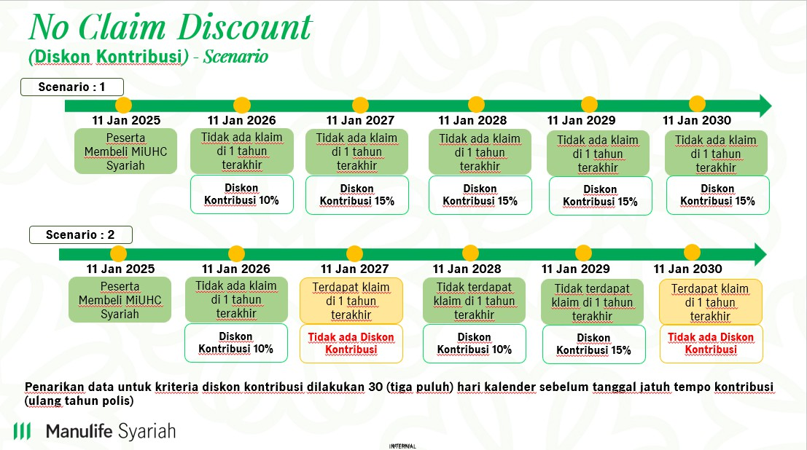
atau lebih secara berturut-turut.
14. Q : Bagaimana penentuan range periode dalam penentuan No Claim Discount (Diskon Kontribusi)? A : Periode penentuan No Claim Discount (Diskon Kontribusi) adalah selama 12 (dua belas) bulan dihitung sejak H-30 tanggal Ulang Tahun Polis hingga H-30 tanggal Ulang Tahun Polis berikutnya.
15. Q : Bagaimana perhitungan No Claim Discount (Diskon Kontribusi) apabila Peserta memiliki diskon MiHealth dan Family Discount? Apakah bisa diakumulasi? A : Diskon MiHealth dan Family Discount akan tetap berlaku.
16. Q : Apabila Peserta melakukan pemulihan polis dalam waktu 6 (enam) bulan, apakah Peserta masih berhak atas No Claim Discount (Diskon Kontribusi)? A : Ya, karena dalam waktu 6 (enam) bulan, pemulihan tidak memerlukan adanya seleksi risiko ulang sehingga Peserta tetap mendapatkan No Claim Discount (Diskon Kontribusi)
17. Q : Apakah ada kemungkinan bahwa No Claim Discount (Diskon Kontribusi) tidak diberikan untuk Peserta yang melakukan Pemulihan Polis? A : Ya, No Claim Discount (Diskon Kontribusi) tidak akan diberikan kepada Peserta yang melakukan Pemulihan Polis setelah 6 (enam) bulan sejak Tanggal Jatuh Tempo (Pemulihan Polis yang membutuhkan seleksi risiko ulang.
18. Q : Apabila Peserta yang memiliki Asuransi Tambahan melakukan klaim atas Peserta Tambahan, apakah No Claim Discount (Diskon Kontribusi) tetap berlaku? A : Ya, klaim yang dilakukan selain pada Program Asuransi MiUHC Syariah tidak mempengaruhi kelayakan Peserta untuk mendapatkan No Claim Discount (Diskon Kontribusi)
19. Q : Apabila Peserta melakukan klaim atas Manfaat Asuransi Tambahan Manfaat Rawat Jalan dan Manfaat Perawatan Gigi, apakah Peserta tetap berhak mendapatkan No Claim Discount (Diskon Kontribusi)? A : Ya, klaim yang diperhitungkan atas No Claim Discount (Diskon Kontribusi) adalah klaim atas Program Asuransi MiUHC Syariah dan tidak berlaku untuk Manfaat Asuransi Tambahan.
20. Q : Apakah ada notifikasi untuk Peserta yang mendapatkan No Claim Discount (Diskon Kontribusi)? A : Notifikasi untuk Peserta yang mendapatkan No Claim Discount (Diskon Kontribusi) dapat dimuat pada surat pemberitahuan penyesuaian Kontribusi Program Asuransi (apabila terdapat penyesuaian) dan surat informasi jatuh tempo.
21. Q : Bagaimana Peserta mengetahui perincian No Claim Discount (Diskon Kontribusi) pada tagihan Peserta? A : Tagihan jatuh tempo yang dikirimkan ke Peserta tidak mencantumkan perincian No Claim Discount (Diskon Kontribusi).
22. Q : Kapan Informasi Pemberitahuan Jatuh Tempo dikirimkan kepada Peserta ? A : Informasi Jatuh Tempo akan dikirimkan kepada Peserta 15 (lima belas) hari kalender sebelum Tanggal Jatuh Tempo dimana Peserta sudah bisa membayarkan tagihan Kontribusi sesuai nominal yang tertulis pada lembar Informasi Pemberitahuan Jatuh Tempo tersebut
23. Q : Pada H-berapa hari dari jatuh tempo, agen bisa melihat angka Kontribusi paling update baik ada ataupun tidak No Claim Discount (diskon Kontribusi) pada agencylink? A : Angka Kontribusi paling update dapat mengacu pada Informasi Pemberitahuan Jatuh Tempo yang dikeluarkan saat H-15 (lima belas) Tanggal Jatuh Tempo.
24.Q : Apakah terdapat pengingat Peserta yang belum melakukan pembayaran ? A : Peserta akan menerima informasi melalui whatsapp 30 (tiga puluh) kalender hari setelah jatuh tempo jika belum melakukan pembayaran Kontribusi Lanjutan (Renewal).
25.Q : Kapan reminder Polis akan Lapse dikirimkan kepada Peserta ? A : Reminder Polis yang akan Lapse akan dikirimkan kepada Peserta 45 (empat puluh lima) hari kalender setelah tanggal jatuh tempo melalui surat atau e-mail.
26.Q : Kapan Surat Pemberitahuan Lapse dikirimkan kepada Peserta ? A : Surat Pemberitahuan Lapse akan dikirimkan kepada Peserta 1 (satu) hari kalender setelah Polis lapse atau 45 (empat puluh lima) hari setelah tanggal jatuh tempo melalui e-mail.
27.Q : Bagaimana jika terdapat nasabah MiUHC konvensional yang ingin konversi ke MiUHC Syariah? Apakah pengalaman klaim dari MiUHC Konvensional tetap menjadi pertimbangan? A : Apabila terdapat Nasabah MiUHC Konvensional ingin mengajukan konversi ke Produk MiUHC Syariah maka untuk saat ini belum dapat di akomodasi dan akan diinformasikan lebih lanjut.
Manulife Preferred Hospitals
28.Q : Apa perbedaan Rumah Sakit Rekanan dengan Manulife Preferred Hospitals? A : Rumah Sakit/Klinik Rekanan merupakan Rumah Sakit/Klinik yang mempunyai kerja sama dengan TPA. Sedangkan Manulife Preferred Hospitals adalah Rumah Sakit/Klinik yang telah memenuhi syarat dan ketentuan serta pertimbangan Penanggung menjadi Rumah Sakit/Klinik pilihan yang daftarnya dapat dilihat pada website resmi Penanggung.
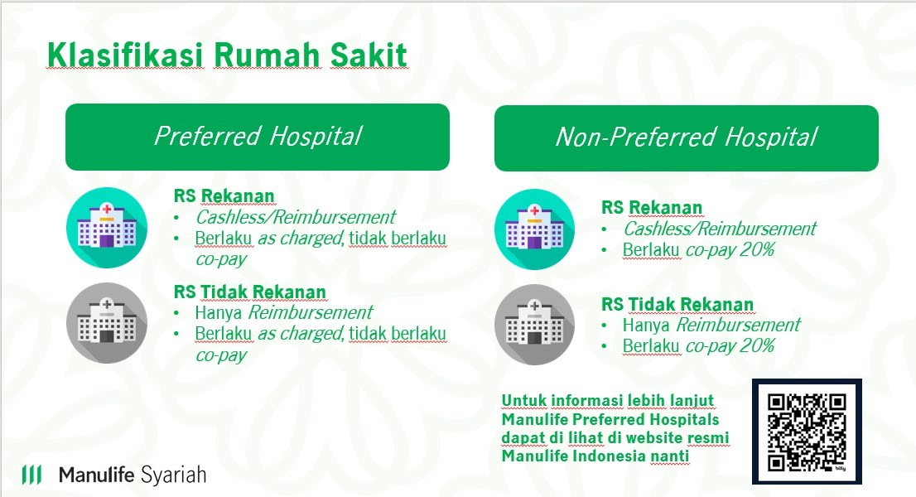
Berikut adalah klasifikasi Manulife Preferred Hospitals dan Non-Manulife Preferred Hospitals:
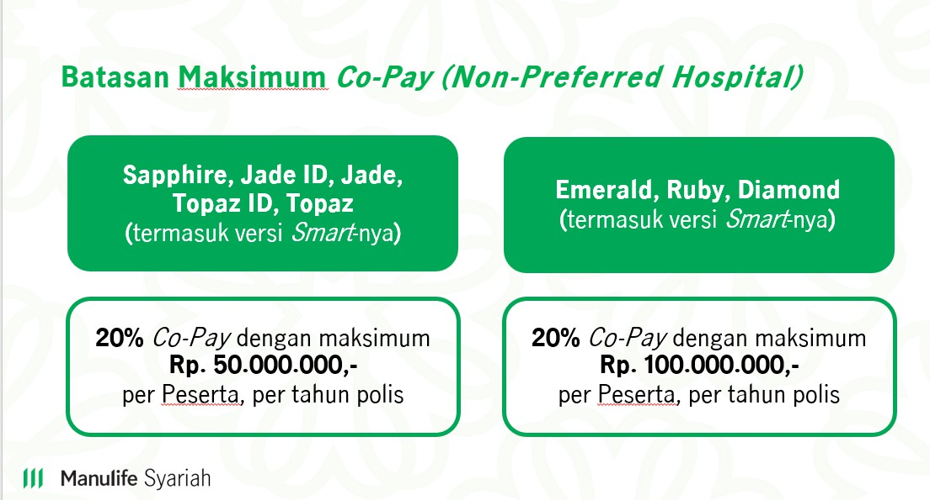
29.Q : Apakah ada limit Co-Pay yang dibayarkan oleh Peserta? A : Ya, terdapat limit Co-Pay yang dibayarkan oleh Peserta dimana limit Co-Pay ini disesuaikan dengan Plan yang dimiliki Peserta. Berikut adalah limit Co-Pay untuk masing-masing Plan:
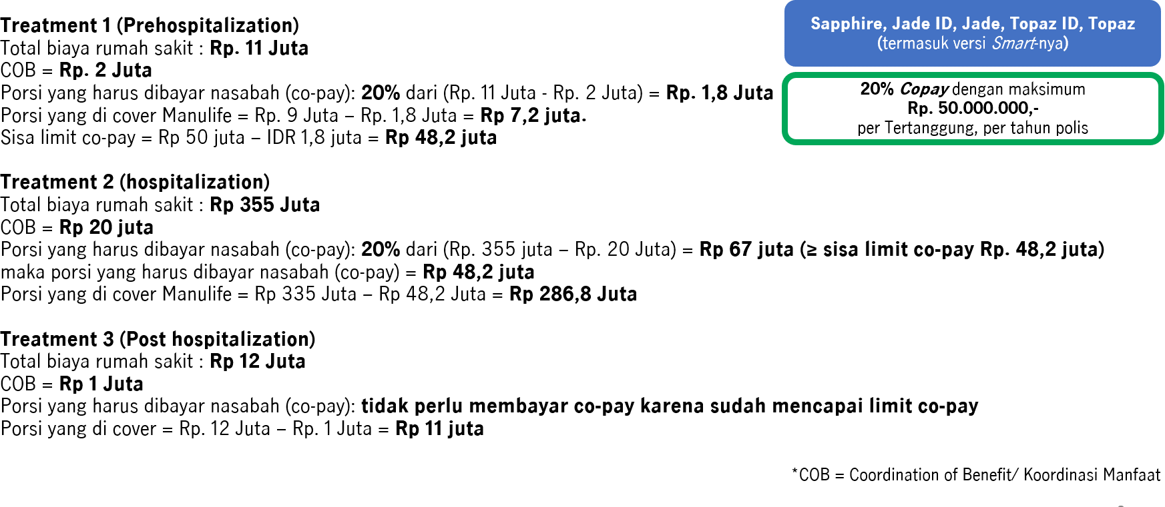
- Untuk Plan Non-Deductible (Non-Smart), apabila limit Co-Pay sudah mencapai batas maksimum, maka perawatan Peserta akan dibayarkan oleh Pengelola seluruhnya baik di Manulife Preferred Hospitals maupun di non-Manulife Preferred Hospitals. - Untuk Plan Deductible (Smart), apabila limit Co-Pay sudah mencapai batas maksimum, maka Peserta tidak dikenakan Co-Pay lagi namun tetap dikenakan Deductible sesuai dengan nominal yang tercantum pada Lampiran Deductible Ketentuan Polis MiUHC Syariah.
30.Q : Apakah pembayaran secara Co-Pay berlaku untuk semua perawatan? A : Co-Pay tidak berlaku untuk Manfaat Santunan Tunai Harian dan Biaya Pemakaman.
31. Q : Sampai kapan limit Co-Pay berlaku? A : Limit Co-Pay berlaku selama 1 (satu) tahun Polis dan akan di atur ulang kembali ke limit awal setiap ulang tahun Polis.
32.Q : Bagaimana perhitungan Co-Pay apabila Pemegang Polis memilih Plan Deductible (Smart) dan melakukan koordinasi manfaat dengan produk asuransi lain? A : Perhitungan Co-Pay yang dibayarkan oleh Pemegang Polis adalah total seluruh klaim yang dibayarkan oleh Pengelola setelah dikurangi dengan nominal Deductible dan nominal koordinasi manfaat dari produk lain.
Contoh :
33.Q : Berapa lama daftar Manulife Preferred Hospitals akan diperbarui? A : Daftar Manulife Preferred Hospitals dapat diperbarui sewaktu – waktu dan tidak ada pemberitahuan terlebih dahulu kepada Peserta mengenai perubahan hal ini. Peserta dapat melihat daftar Manulife Preferred Hospitals terbaru di website Manulife Syariah Indonesia.
34.Q : Apabila pada saat Peserta masuk rawat inap dan keluar rawat inap terdapat perbedaan status rumah sakit dari Manulife Preferred Hospitals ke non-Manulife Preferred Hospitals atau sebaliknya, status rumah sakit akan mengacu ke daftar Manulife Preferred Hospitals yang mana? A : Status Manulife Preferred Hospitals atau non-Manulife Preferred Hospitals dilihat berdasarkan tanggal Peserta masuk Rumah Sakit.
35.Q : Apabila terjadi Ulang tahun Polis di tengah – tengah perawatan Rawat Inap Peserta, bagaimana dengan perhitungan limit Co-Pay? A : Perhitungan limit Co-Pay akan dilakukan 2 (dua) kali yang dibagi menjadi limit Co-Pay pada saat Peserta mulai melakukan Rawat Inap hingga 1 (satu) hari sebelum tanggal Ulang Tahun Polis (menggunakan sisa limit Co-Pay yang ada) dan saat tanggal Ulang Tahun Polis berikutnya hingga Peserta keluar dari rumah sakit (menggunakan limit Co-Pay baru yang telah diatur ulang)
Contoh 1: - Plan yang dipilih : Jade - Limit Co-Pay : Rp.50.000.000 - Tanggal Ulang Tahun Polis : 11 Januari 2026 - Tanggal Perawatan Rumah Sakit : 6 Januari 2026 - 16 Januari 2026

Table 4
Contoh 2: | - Plan yang dipilih : Jade - Limit Co-Pay : Rp.50.000.000 - Tanggal Ulang Tahun Polis : 11 Januari 2026 - Tanggal Perawatan Rumah Sakit : 6 Januari 2026 - 16 Januari 2026 - Keterangan : 1. 6 Januari 2026 - 10 Januari 2026 (sudah habis limit Co-Pay, sehingga di cover oleh Manulife semua) 2. 11 Januari 2026 - 16 Januari 2026 (menggunakan limit Co-Pay baru) Perhitungan Co-Pay
Perhitungan Co-Pay 1
2026-01-06 |  | 10 Januari 2026 (1 hari sebelum Tanggal Ulang Tahun Polis)

11 Januari 2026 (Tanggal Ulang Tahun Polis) |  |  | 2026-01-16
Perhitungan Co-Pay 2
Apabila rata rata Biaya Rumah Sakit per harinya adalah Rp.2.000.000, maka : 1. Perhitungan Co-Pay 1 5 hari perawatan = 5 x Rp.2.000.000 = Rp. 10.000.000 Biaya perawatan yang dibayarkan oleh Manulife Syariah Indonesia = Rp. 10.000.000 (sudah habis limit Co-Pay, sehingga di cover oleh Manulife semua) Biaya yang dibayarkan oleh peserta= 0
2. Perhitungan Co-Pay 2 6 hari perawatan = 6 x Rp.2.000.000 = Rp. 12.000.000 20% Co-Pay = 20% x Rp. 10.000.000 = Rp. 2.000.000 Biaya perawatan yang dibayarkan oleh Manulife Syariah Indonesia = Rp. 10.000.000
Total Co-Pay yang dibayarkan oleh Pemegang Polis = Rp.2.000.000
36. Q : Dimana Peserta dapat mengetahui sisa limit Co-Pay? A : Peserta dapat mengetahui sisa limit Co-Pay dengan menghubungi Manulife Customer Contact Center melalui telepon di (021) 2555 7777atau e-mail ke customersyariahID@manulife.com atau CustomerServiceID@manulife.com.
37.Q : Bagaimana contoh perhitungan Co-Pay apabila Peserta tidak melakukan perawatan di Manulife Preferred Hospitals? A : Berikut ini adalah contoh-contoh perhitungan Co-Pay apabila Peserta tidak melakukan perawatan di Manulife Preferred Hospitals untuk masing-masing kondisi.

- Co-pay Skenario tanpa fitur Deductible (Plan Jade) apabila berobat di rumah sakit non-Manulife Preferred Hospitals
- Co-pay Skenario dengan fitur Deductible (Plan Jade Smart) apabila berobat di rumah sakit non-Manulife Preferred Hospitals
 | 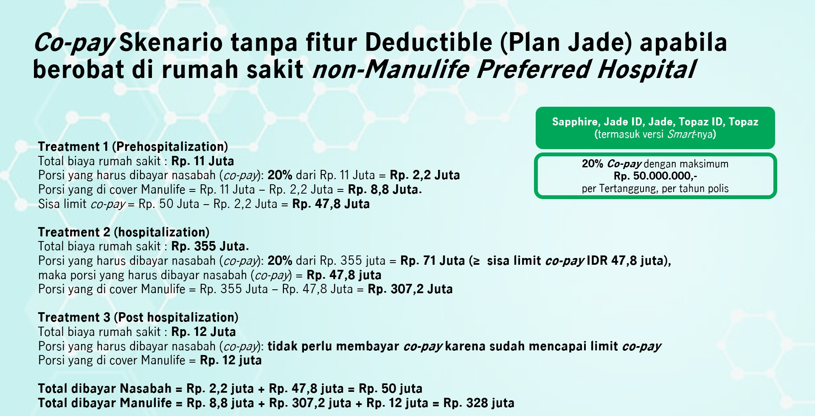
 | 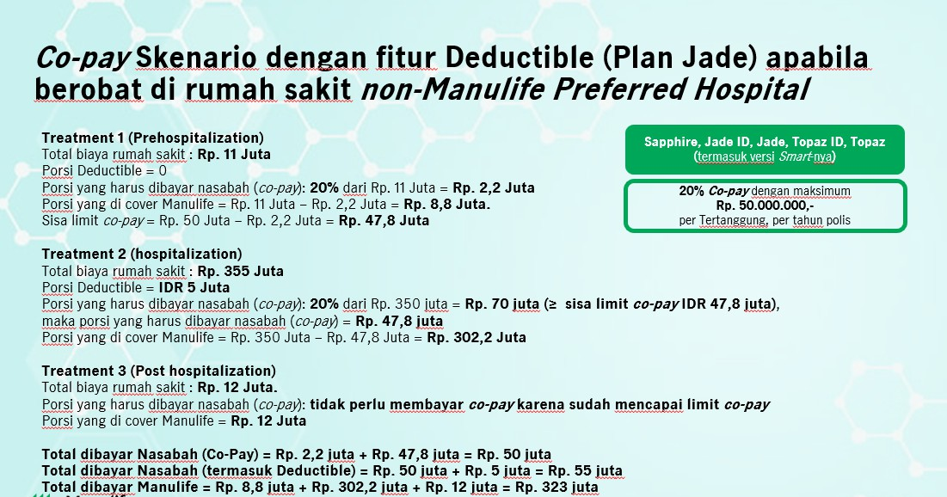
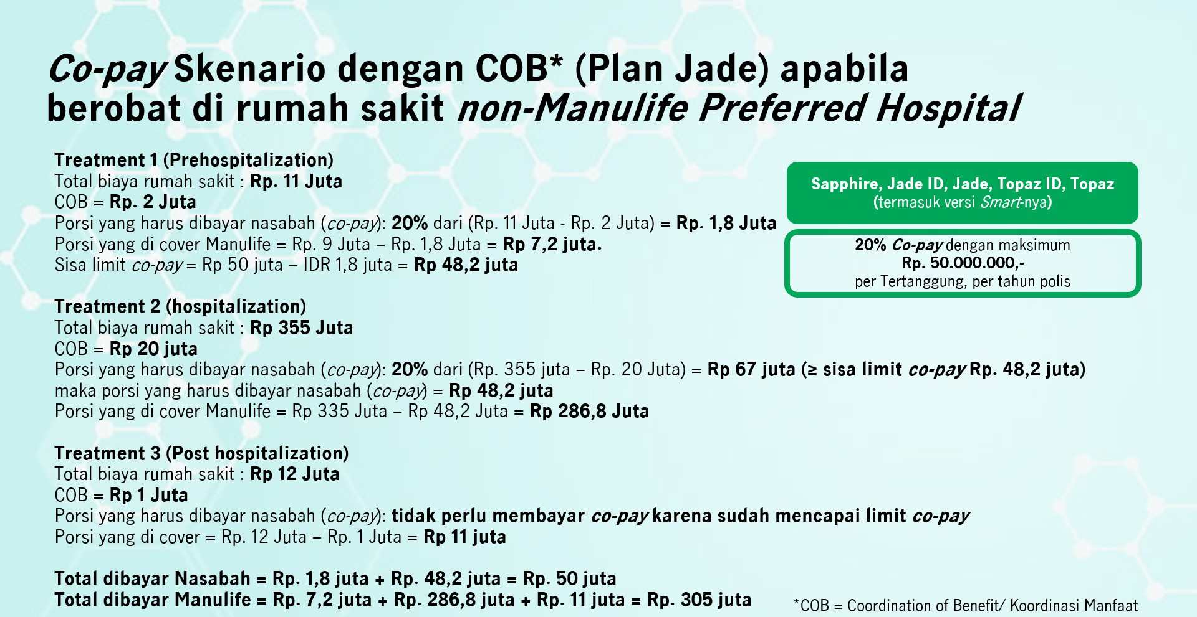
- Co-pay Skenario dengan COB (Plan Jade) apabila berobat di rumah sakit non-Manulife Preferred Hospitals
- Co-pay Skenario dengan COB (Plan Jade Smart) dan fitur Deductible apabila berobat di rumah sakit non-Manulife Preferred Hospitals
- Co-pay Skenario tanpa fitur Deductible (Plan Emerald) apabila berobat di rumah sakit non-Manulife Preferred Hospitals
 | 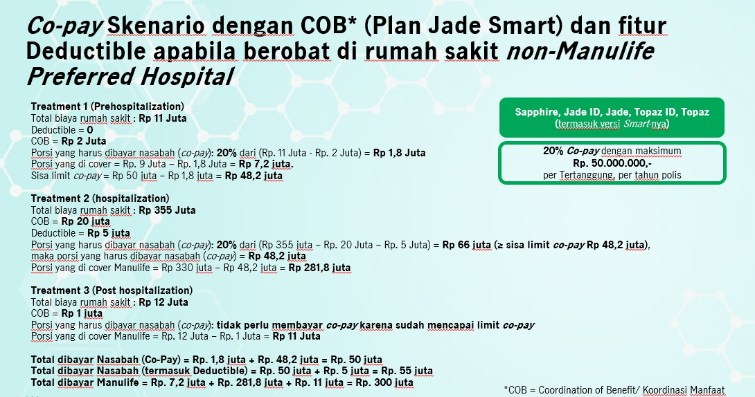
 | 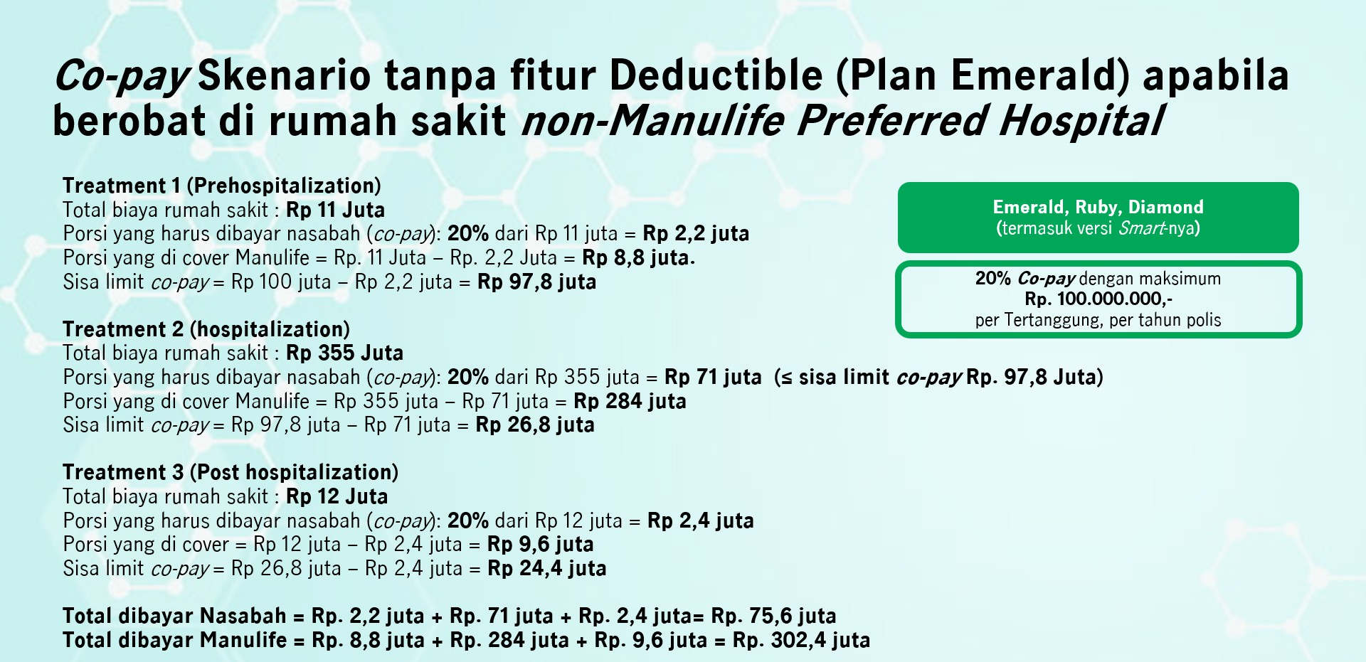
- Co-pay Skenario dengan fitur Deductible (Plan Emerald Smart) apabila berobat di rumah sakit non-Manulife Preferred Hospitals
- Co-pay Skenario dengan COB (Plan Emerald) apabila berobat di rumah sakit non-Manulife Preferred Hospitals
 | 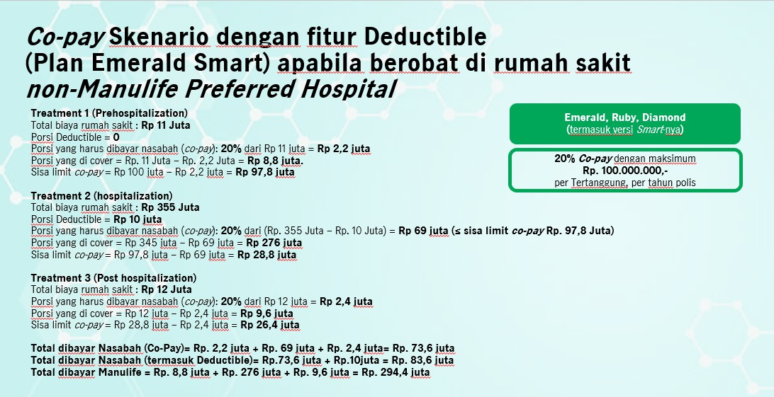
 | 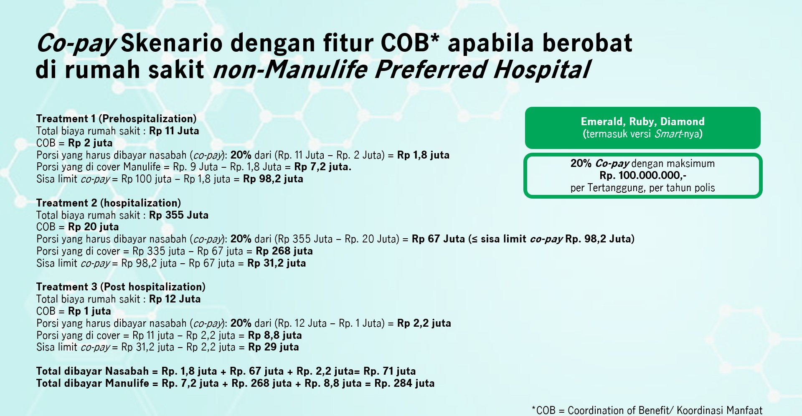
- Co-pay Skenario dengan fitur COB dan Deductible (Plan Emerald Smart) apabila berobat di rumah sakit non-Manulife Preferred Hospitals
- Co-pay Skenario – Prorate apabila berobat di rumah sakit non-Manulife Preferred Hospitals
38.Q : Apakah waktu Peserta di awal masuk ke rumah sakit non-Manulife Preferred Hospitals, akan disampaikan mengenai Co-pay? Jika iya, oleh Rumah Sakit atau Halodoc? Jika rumah sakit non-rekanan siapa yang menyampaikan? A : Info Co-Pay akan diberikan oleh Halodoc melalui Consent Letter yang dikirimkan melalui non-Manulife Preferred Hospitals untuk ditandatangani Peserta yang bersangkutan.
39.Q : Apakah Co-pay akan disampaikan juga pada jaminan preadmission dan awal (LOG)? A : Consent Letter yang memuat informasi Co-Pay akan dikirimkan saat admission (sebelum LOG diterbitkan) dan saat preadmission. 40.Q : Dimana saya bisa mendapatkan daftar Manulife Preferred Hospitals? A : Untuk informasi lengkap mengenai daftar Manulife Preferred Hospitals bisa dilihat melalui website
 | 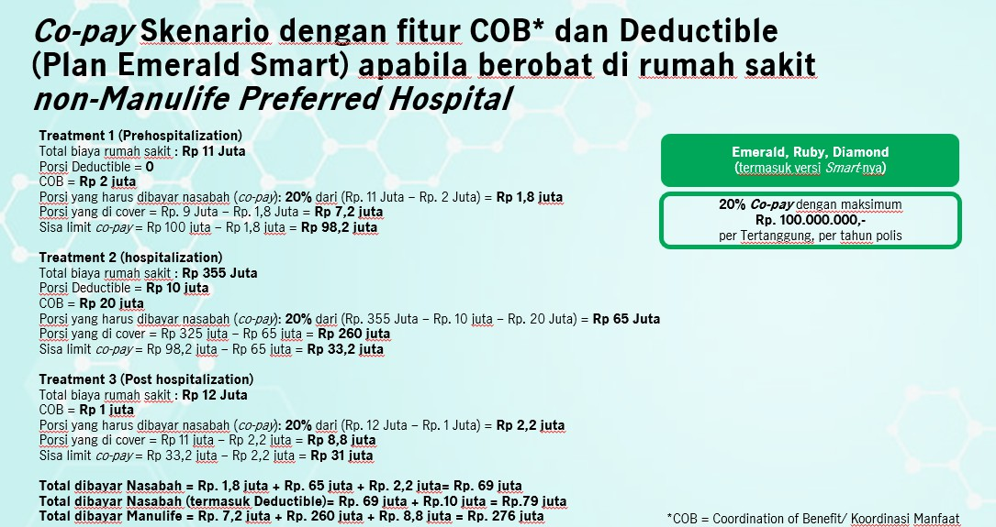
 | 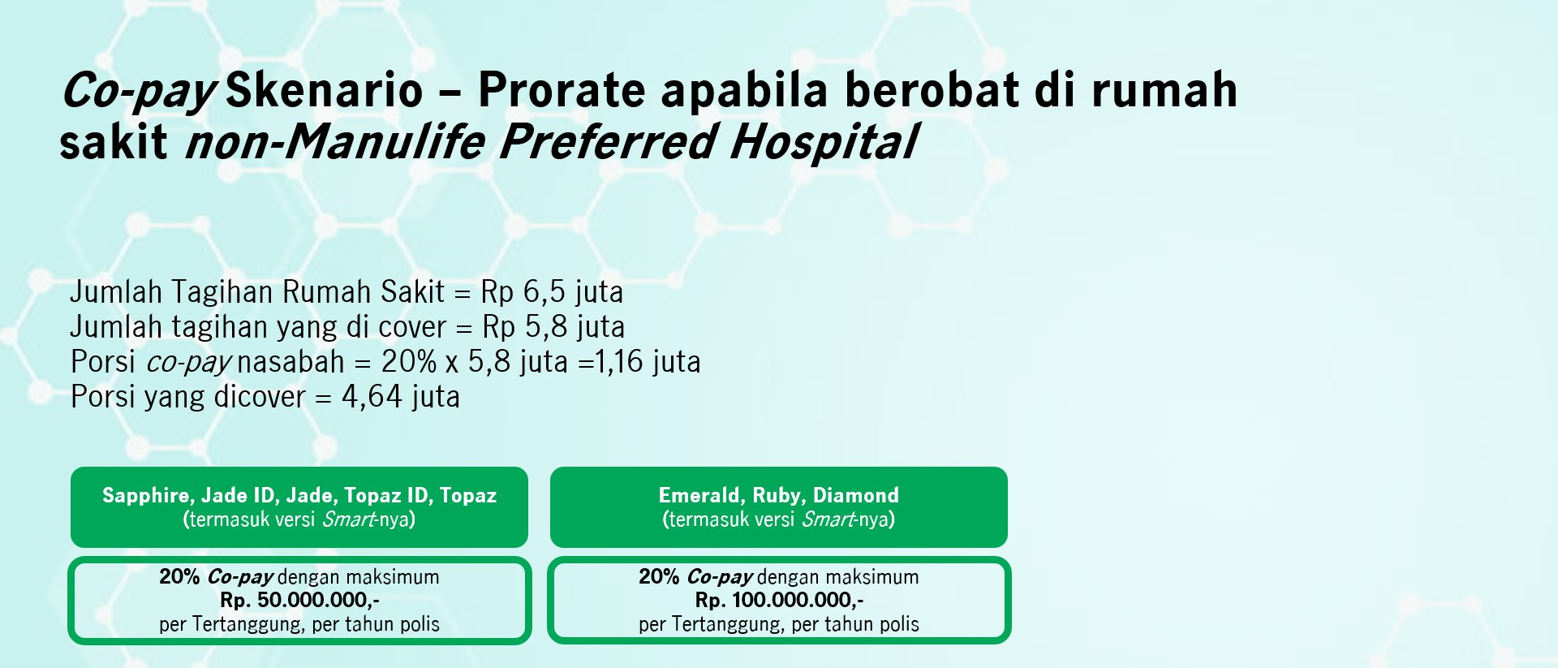
Manulife Syariah Indonesia. 41. Q : Jika Peserta ingin dirawat di Rumah Sakit Islam, apakah termasuk ke dalam list Rumah Sakit rekanan? A : Ya, kami memiliki Rumah Sakit rekanan berupa Rumah Sakit Islam seperti Rumah Sakit Islam Cempaka Putih dan Rumah Sakit Yarsi. Info lebih lengkap mengenai list Rumah Sakit rekanan dapat diakses melalui website resmi Manulife Syariah Indonesia.
Perubahan Plan
42.Q : Bagaimana penentuan perubahan Plan berupa peningkatan (upgrade) Plan? A : Berikut ini adalah penentuan perubahan Plan berupa peningkatan (upgrade) Plan: ▪ Perubahan Plan non-Deductible (non-Smart) ke Plan non-Deductible (non-Smart) dikategorikan peningkatan Plan termasuk jika manfaat dan ketentuannya lebih tinggi untuk Plan setelah perubahan. Contoh: a. Sapphire menjadi Jade Indonesia b. Jade Indonesia menjadi Topaz Indonesia c. Ruby menjadi Diamond ▪ Perubahan Plan Deductible (Smart) ke Plan Deductible (Smart) dikategorikan peningkatan Plan termasuk jika manfaat dan ketentuannya lebih tinggi untuk Plan setelah perubahan. Contoh: a. Jade Smart menjadi Topaz Smart b. Topaz Smart menjadi Emerald Smart c. Ruby Smart menjadi Diamond Smart ▪ Perubahan Plan Deductible (Smart) ke Plan non-Deductible (non-Smart) dikategorikan peningkatan Plan. a. Jade Smart menjadi Topaz b. Topaz Smart menjadi Topaz c. Diamond Smart menjadi Sapphire
▪ Perubahan Plan dengan fitur Deductible (Smart) ke Plan tanpa fitur Deductible (non-Smart) dikategorikan peningkatan Plan jika manfaat dan ketentuannya sama atau lebih tinggi setelah perubahan. Contoh: a. Jade Smart menjadi Topaz b. Topaz Smart menjadi Topaz c. Jade Smart menjadi Emerald
▪ Perubahan Plan dengan fitur Deductible (Smart) ke Plan tanpa fitur Deductible (non-Smart) dikategorikan peningkatan Plan jika manfaat dan ketentuannya lebih rendah dan Peserta dan/atau Peserta Tambahan tidak mendapatkan No Claim Discount (Diskon Kontribusi). Contoh: a. Ruby Smart menjadi Topaz b. Jade Smart menjadi Sapphire c. Diamond Smart menjadi Sapphire ▪ Perubahan Plan non-Deductible (non-Smart) ke Plan Deductible (Smart) dikategorikan peningkatan Plan termasuk jika manfaat dan ketentuannya lebih tinggi untuk Plan setelah perubahan. a. Jade menjadi Topaz Smart b. Ruby menjadi Diamond Smart c. Topaz Indonesia menjadi Emerald Smart
43.Q : Berapa lama pengajuan peningkatan (upgrade) Plan dapat dilakukan? A : Pengajuan permohonan peningkatan Plan dilakukan dalam periode 30 (tiga puluh) hari kalender
sebelum Ulang Tahun Polis. Jika pengajuan permohonan peningkatan Plan dilakukan setelah Ulang Tahun Polis, maka perubahan Plan akan dilakukan pada Ulang Tahun Polis berikutnya.
44.Q : Apakah terdapat seleksi risiko apabila terdapat pengajuan peningkatan (upgrade) Plan? A : Ya, Penanggung akan melakukan seleksi risiko ulang dan dapat membatasi Per Peserta Tambahan untuk kondisi-kondisi yang ada pada saat pengajuan permohonan peningkatan tersebut hanya sebatas besaran manfaat-manfaat yang dapat diterima menurut Ketentuan Polis awal.
45.Q : Bagaimana ketentuan Periode Eliminasi apabila terjadi peningkatan (upgrade) Plan? A : Periode eliminasi sebagaimana tercantum dalam Pasal 10.1 dan 10.2 Ketentuan Polis serta ketentuan pengecualian pada Pasal 18.21 Ketentuan Polis akan dihitung dari tanggal efektif Addendum dari Plan baru yang dipilih.
Dibawah ini adalah referensi pasal untuk: a. Pasal 10.1 Tidak ada Manfaat Asuransi yang dapat dibayarkan berdasarkan PerPeserta Tambahan ini, apabila Peserta dan/atau Peserta Tambahan menjalani Rawat Inap/Rawat Jalan disebabkan Penyakit dalam waktu 30 (tiga puluh) hari kalender terhitung sejak Tanggal Penerbitan Polis atau tanggal Addendum yang mengakibatkan dilakukannya seleksi risiko atau tanggal mulai berlakunya pemulihan Polis, mana saja yang terjadi terakhir.
b. Pasal 10.2 Tidak ada Manfaat Asuransi yang dapat dibayarkan berdasarkan PerPeserta Tambahan ini, apabila Peserta dan/atau Peserta Tambahan menjalani Rawat Inap/ Rawat Jalan disebabkan HIV/AIDS dalam waktu 12 (dua belas) bulan terhitung sejak Tanggal Penerbitan Polis atau tanggal Addendum yang mengakibatkan dilakukannya seleksi risiko atau tanggal mulai berlakunya pemulihan Polis, mana saja yang terjadi terakhir.
c. Pasal 18.21 Penyakit dan/atau Pembedahan berikut yang terjadi dalam 12 (dua belas) bulan setelah Tanggal Penerbitan Polis atau tanggal Addendum atau tanggal pemulihan Polis, mana yang terjadi paling akhir: 1. Semua jenis hernia; 2. Semua jenis tumor/benjolan/kista/Kanker; 3. Tuberkolosis; 4. Endometriosis; 5. Hemoroid; 6. Penyakit amandel atau kelenjar gondok; 7. Kondisi abnormal rongga hidung, septum hidung atau kerang hidung (konka), termasuk sinus; 8. Penyakit kelenjar tiroid; 9. Histerektomi (dengan atau tanpa salpingo – ooforektomi); 10. Penyakit jantung dan pembuluh darah (kardiovaskular) termasuk segala jenis stroke; 11. Fistula di anus; 12. Batu dalam system saluran empedu; 13. Batu dalam ginjal, saluran kemih atau kandung kemih; 14. Ulkus lambung atau duodenum; 15. Semua jenis gangguan sistem reproduksi, termasuk fibroid/ miom di rahim; 16. Intervertebral disc prolapse; 17. Diabetes; 18. Hipertensi.
46.Q : Bagaimana penentuan perubahan Plan berupa penurunan (downgrade) Plan? A : Berikut ini adalah penentuan perubahan Plan berupa penurunan (downgrade) Plan ▪ Perubahan Plan Non-Deductible (non-Smart) ke Plan Non-Deductible (non-Smart) dikategorikan penurunan Plan termasuk jika manfaat dan ketentuannya lebih rendah untuk Plan setelah perubahan. Contoh: a. Diamond menjadi Ruby b. Ruby menjadi Topaz c. Topaz menjadi Sapphire
▪ Perubahan Plan Deductible (Smart) ke Plan Deductible (Smart) dikategorikan penurunan Plan termasuk jika manfaat dan ketentuannya lebih rendah untuk Plan setelah perubahan. a. Diamond Smart menjadi Emerald Smart b. Ruby Smart menjadi Jade Smart c. Diamond Smart menjadi Topaz Smart
▪ Perubahan Plan non-Deductible (non-Smart) ke Plan Deductible (Smart) dikategorikan penurunan Plan termasuk jika manfaat dan ketentuannya sama atau lebih rendah untuk Plan setelah perubahan. a. Ruby menjadi Emerald Smart b. Topaz menjadi Topaz Smart c. Jade menjadi Jade Smart
▪ Perubahan Plan dengan fitur Deductible (Smart) ke Plan tanpa fitur Deductible (non-Smart) dikategorikan penurunan Plan jika manfaat dan ketentuannya lebih rendah untuk Plan setelah perubahan dan Peserta dan/atau Peserta Tambahan berhak atas No Claim Discount (Diskon Kontribusi). Contoh: a. Emerald Smart menjadi Topaz b. Jade Smart menjadi Sapphire c. Diamond Smart menjadi Ruby
47.Q : Berapa lama pengajuan penurunan (downgrade) Plan dapat dilakukan? A : Pengajuan permohonan penurunan Plan harus dilakukan dalam periode 30 (tiga puluh) hari kalender sebelum Ulang Tahun Polis atau 45 (empat puluh lima) hari kalender setelah Ulang Tahun Polis, Efektif perubahan Plan tetap di tanggal ulang tahun polis. Jika permohonan penurunan Plan dilakukan setelah 45 (empat puluh lima) hari kalender setelah Ulang Tahun Polis, maka perubahan Plan akan dilakukan pada Ulang Tahun Polis berikutnya. Jika penurunan Plan dilakukan setelah Peserta melakukan pembayaran dengan Plan lama, maka selisih Kontribusi akan dikembalikan ke rekening tabungan Peserta.
48. Q : Bagaimana ketentuan Periode Eliminasi apabila terjadi penurunan (downgrade) Plan? A : Tidak ada
49.Q : Apakah terdapat seleksi risiko apabila terdapat pengajuan penurunan (downgrade) Plan? A : Tidak ada
50.Q : Bagaimana Matriks penentuan perubahan Plan peningkatan (upgrade) dan penurunan (downgrade)? A : Berikut ini adalah matriks peningkatan (upgrade) dan penurunan (downgrade) untuk Peserta yang tidak berhak atas No Claim Discount (Diskon Kontribusi).

Table 5
Berikut ini adalah matriks peningkatan (upgrade) dan penurunan (downgrade) untuk Peserta yang berhak atas No Claim Discount (Diskon Kontribusi).
Plan Saat ini | Plan Baru
 | Plan | Diamond | Diamond Smart | Ruby | Ruby Smart | Emerald | Emerald Smart | Topaz | Topaz Indonesia | Topaz Smart | Jade | Jade Indonesia | Jade Smart | Sapphire
 | Diamond |  | Turun | Turun | Turun | Turun | Turun | Turun | Turun | Turun | Turun | Turun | Turun | Turun
 | Diamond Smart | Naik |  | Turun | Turun | Turun | Turun | Turun | Turun | Turun | Turun | Turun | Turun | Turun
 | Ruby | Naik | Naik |  | Turun | Turun | Turun | Turun | Turun | Turun | Turun | Turun | Turun | Turun
 | Ruby Smart | Naik | Naik | Naik |  | Turun | Turun | Turun | Turun | Turun | Turun | Turun | Turun | Turun
 | Emerald | Naik | Naik | Naik | Naik |  | Turun | Turun | Turun | Turun | Turun | Turun | Turun | Turun
 | Emerald Smart | Naik | Naik | Naik | Naik | Naik |  | Turun | Turun | Turun | Turun | Turun | Turun | Turun
 | Topaz | Naik | Naik | Naik | Naik | Naik | Naik |  | Turun | Turun | Turun | Turun | Turun | Turun
 | Topaz Indonesia | Naik | Naik | Naik | Naik | Naik | Naik | Naik |  | Turun | Turun | Turun | Turun | Turun
 | Topaz Smart | Naik | Naik | Naik | Naik | Naik | Naik | Naik | Naik |  | Turun | Turun | Turun | Turun
 | Jade | Naik | Naik | Naik | Naik | Naik | Naik | Naik | Naik | Naik |  | Turun | Turun | Turun
 | Jade Indonesia | Naik | Naik | Naik | Naik | Naik | Naik | Naik | Naik | Naik | Naik |  | Turun | Turun
 | Jade Smart | Naik | Naik | Naik | Naik | Naik | Naik | Naik | Naik | Naik | Naik | Naik |  | Turun
 | Sapphire | Naik | Naik | Naik | Naik | Naik | Naik | Naik | Naik | Naik | Naik | Naik | Naik
51. Q : Apakah No Claim Discount (Diskon Kontribusi) dapat berlaku pada peningkatan (upgrade) maupun penurunan (downgrade) Plan? A : Ya, No Claim Discount (Diskon Kontribusi) berlaku untuk perubahan Plan baik peningkatan (upgrade) maupun penurunan (downgrade) Plan dan perhitungan diskon didasarkan pada Kontribusi Plan baru.
52.Q : Apabila Pemegang Polis melakukan peningkatan (upgrade) atau penurunan (downgrade) Plan setelah menerima Surat Pemberitahuan Kontribusi Program Asuransi dan Penyesuaian Manfaat Asuransi, bagaimana dengan nominal Kontribusinya? A : Nominal Kontribusi Program Asuransi yang tertera pada Surat Pemberitahuan Kontribusi Program Asuransi dan Penyesuaian Manfaat Asuransi menjadi tidak berlaku. Kontribusi Program Asuransi yang berlaku sesuai dengan Plan baru yang dipilih oleh Pemegang Polis. No Claim Discount (Diskon Kontribusi) berlaku untuk perubahan Plan baik peningkatan (upgrade) maupun penurunan (downgrade) Plan dan perhitungan diskon didasarkan pada Kontribusi Plan baru.
53.Q : Bagaimana cara melakukan perubahan Plan? A : Berikut ini adalah skema Peserta untuk melakukan pengajuan perubahan Plan.
54.Q : Berapa usia maksimum perubahan Plan? A : Usia maksimum untuk peningkatan (upgrade) Plan adalah 70 (tujuh puluh) tahun dan untuk penurunan (downgrade) Plan adalah 109 (seratus sembilan) tahun
Pemulihan Polis
55.Q : Apabila Pemegang Polis melakukan pemulihan Polis setelah sebelumnya lapsed, apakah ada kewajiban Pemegang Polis untuk melunasi terlebih dahulu Kontribusi yang tertunggak? A : Ya, Pemegang Polis wajib untuk melakukan pelunasan terlebih dahulu untuk Kontribusi yang tertunggak.
56.Q : Apabila terdapat suatu perawatan pada saat Polis Peserta lapsed, dan Pemegang Polis melakukan pemulihan Polis, apakah setelah melakukan pembayaran Kontribusi tertunggak, perawatan selama Polis lapsed dapat dibayarkan oleh Pengelola? A : Tidak, meskipun Pemegang Polis melunasi seluruh Kontribusi terhutang, perawatan yang terjadi selama Polis lapsed tidak akan dibayarkan oleh Pengelola karena status Polis tidak aktif. Manfaat Asuransi akan aktif kembali dan dibayarkan oleh Pengelola sesuai syarat dan ketentuan yang berlaku dalam Polis apabila status Polis telah aktif kembali.
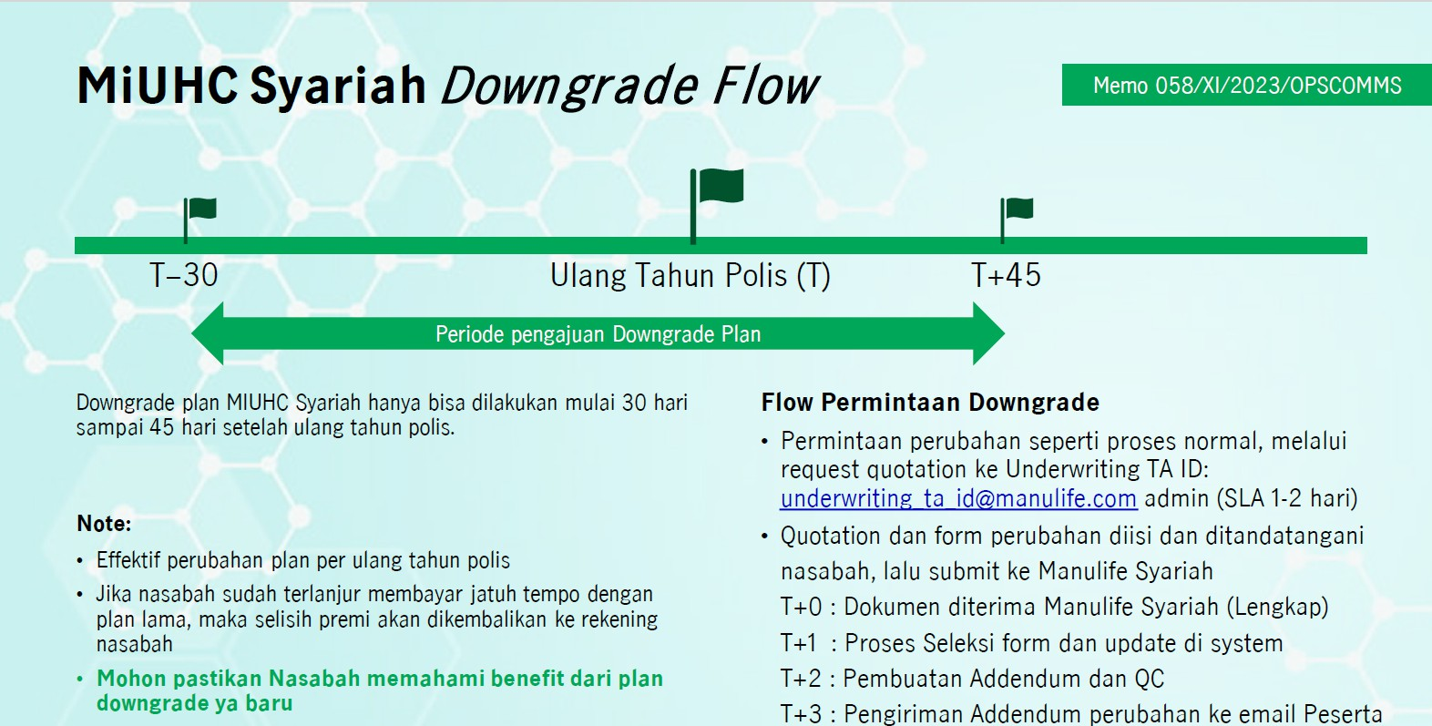
57.Q : Berapa usia maksimum Peserta dalam Pemulihan Polis? A : Usia maksimum Peserta dalam hal Pemulihan Polis adalah 70 tahun.

58.Q : Jika ada Pemulihan Polis,untuk 18 penyakit khusus apakah terdapat masa tunggu lagi? A : Sesuai dengan Ketentuan Polis Pasal 18.21 dan 18.22, 18 penyakit tersebut dikecualikan dalam PerPeserta Tambahan apabila terjadi dalam 12 (dua belas) bulan dan 1 (satu) penyakit dikecualikan dalam PerPeserta Tambahan apabila terjadi dalam 3 tahun sejak Tanggal Penerbitan Polis, tanggal Addendum, atau tanggal pemulihan Polis, mana yang terjadi paling akhir.
Referensi Pasal 18.21 dan 18.22:
18.21 Penyakit dan/atau Pembedahan berikut yang terjadi dalam 12 (dua belas) bulan setelah Tanggal Penerbitan Polis atau tanggal Addendum atau tanggal pemulihan Polis, mana yang terjadi paling akhir: 1. Semua jenis hernia; 2. Semua jenis tumor/benjolan/kista/Kanker; 3. Tuberkolosis; 4. Endometriosis; 5. Hemoroid; 6. Penyakit amandel atau kelenjar gondok; 7. Kondisi abnormal rongga hidung, septum hidung atau kerang hidung (konka), termasuk sinus; 8. Penyakit kelenjar tiroid; 9. Histerektomi (dengan atau tanpa salpingo – ooforektomi); 10. Penyakit jantung dan pembuluh darah (kardiovaskular) termasuk segala jenis stroke; 11. Fistula di anus; 12. Batu dalam system saluran empedu; 13. Batu dalam ginjal, saluran kemih atau kandung kemih; 14. Ulkus lambung atau duodenum; 15. Semua jenis gangguan sistem reproduksi, termasuk fibroid/ miom di rahim; 16. Intervertebral disc prolapse; 17. Diabetes; 18. Hipertensi 18.22 Penyakit dan/atau Pembedahan dalam hal katarak pada mata yang terjadi dalam 2 (tdua) tahun setelah Tanggal Penerbitan Polis atau tanggal Addendum atau tanggal pemulihan Polis, mana yang terjadi paling akhir.
Perubahan Polis
59. Q : Apakah Pemegang Polis dapat melakukan perubahan cara pembayaran Kontribusi? A : Ya, Pemegang Polis dapat melakukan perubahan cara pembayaran Kontribusi dengan mengisi dan mengajukan formulir perubahan, serta memenuhi syarat dan ketentuan yang ditetapkan oleh Penanggung dalam waktu 30 (tiga puluh) hari kalender sebelum tanggal Ulang Tahun Polis.
60. Q : Apakah Pemegang Polis dapat menambah atau mengurangi Peserta Tambahan? A : Ya, Pemegang Polis dapat menambah atau mengurangi Peserta Tambahan (Peserta tambahan) pada saat Ulang Tahun Polis. Untuk penambahan Peserta Tambahan (Peserta tambahan), dilakukan dengan mengisi dan mengajukan formulir, serta memenuhi syarat dan ketentuan yang ditetapkan oleh Penanggung kecuali apabila penghapusan Peserta Tambahan (Peserta tambahan) tersebut diakibatkan karena Meninggal Dunia maka penghapusan Peserta Tambahan (Peserta tambahan) dapat dilakukan kapanpun.
61. Q : Apakah dalam hal penambahan Peserta Tambahan, Plan yang dipilih dapat berbeda dengan Peserta? A : Plan yang dipilih oleh Peserta Tambahan harus sama dengan Plan yang dipilih oleh Peserta utama

Table 7
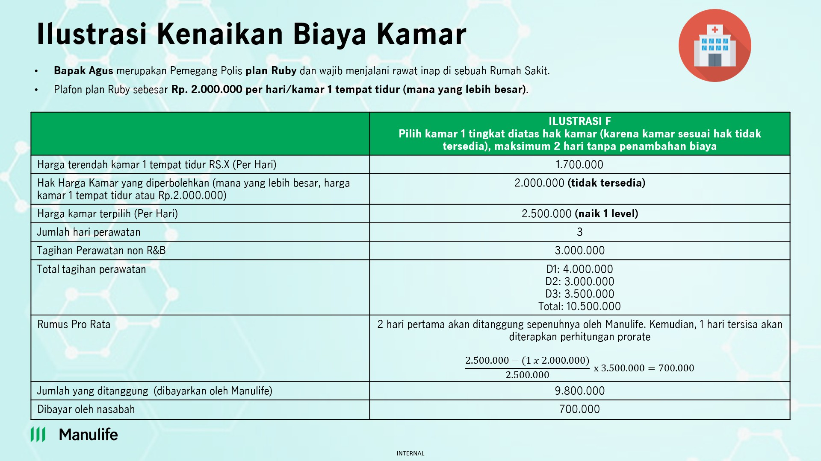
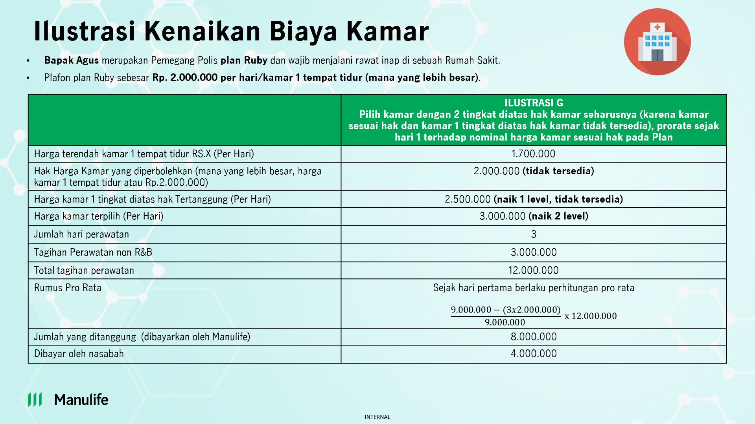
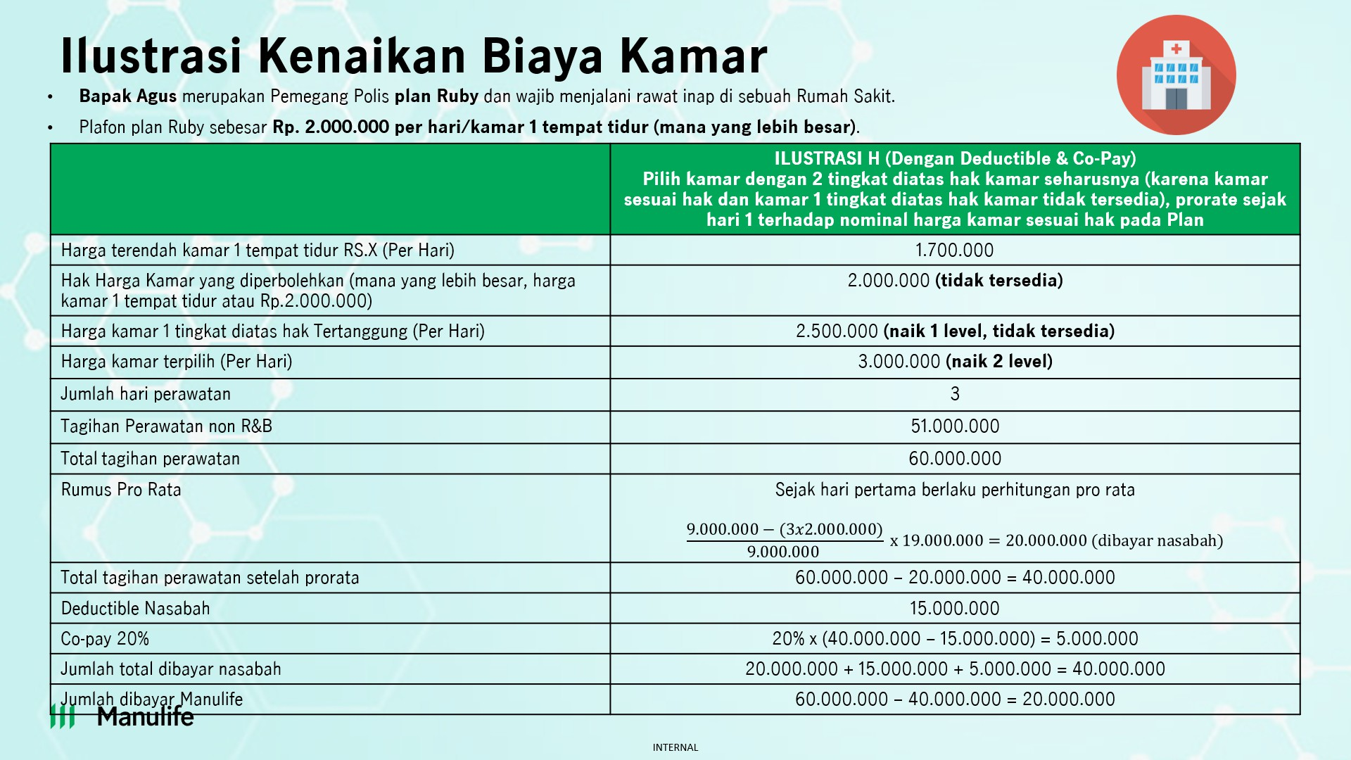
69. Q : Apabila rumah sakit tidak menyediakan fasilitas akomodasi pendamping, apakah Pemegang Polis dapat melakukan klaim terhadap Manfaat Asuransi ini? A : Biaya Akomodasi Pendamping termasuk di dalam biaya-biaya yang terdapat dalam tagihan yang dikeluarkan Rumah Sakit. Sehingga apabila rumah sakit tidak memasukkan akomodasi pendamping di dalam tagihan, maka biaya akomodasi pendamping tidak dapat diajukan sebagai klaim manfaat.
70. Q : Apakah seluruh biaya perawatan sebelum rawat inap dan setelah rawat inap tetap berlaku apabila Peserta menjalankan Tindakan Bedah Rawat Jalan (One Day Surgery)? A : Ya, seluruh biaya perawatan sebelum rawat inap dan setelah rawat inap tetap berlaku apabila Peserta menjalankan Tindakan Bedah Rawat Jalan (One Day Surgery).
71. Q : Apakah apabila Peserta dan/atau Peserta Tambahan telah mendapatkan No Claim Discount (Diskon Kontribusi), Peserta dan/atau Peserta Tambahan tersebut juga akan mendapatkan No Claim Bonus? A : Ya, karena No Claim Bonus dan No Claim Discount (Diskon Kontribusi) merupakan hal yang berbeda dan No Claim Bonus berpengaruh pada penambahan limit manfaat tahunan. Pengecualian
72. Q : Untuk Peserta yang sudah punya diabetes dan hipertensi apakah bisa dicover setelah lewat masa tunggu 12 bulan? A : Untuk kondisi demikian, apabila penyakit yang diderita merupakan pre-existing condition dan tidak dideclare di SPAJ Syariah, maka akan dilakukan re-underwriting dan keputusan klaim akan mengikuti keputusan re-underwriting yang telah dilakukan. Apabila ternyata penyakit yang diderita bukan merupakan pre-existing condition, maka pengajuan klaim dapat disetujui oleh engelola.
Ketentuan Kenaikan Biaya Kamar Harian
73. Q : Apakah terdapat perubahan ketentuan kenaikan biaya kamar harian? A : Ya, ada. Berikut ini adalah ketentuan kenaikan biaya kamar harian sesuai dengan Pasal 27 Ketentuan Polis MiUHC Syariah:
27.1 Apabila kamar harian yang menjadi hak Peserta dan/atau Peserta Tambahan sesuai Plan tidak tersedia, maka Peserta dan/atau Peserta Tambahan diperbolehkan untuk Rawat Inap dengan menempati kamar perawatan dengan kelas kamar 1 (satu) tingkat lebih dari hak kamar sesuai Plan yang dipilih Peserta dan/atau Peserta Tambahan dengan batas waktu maksimal 2 (dua) hari perawatan. 27.2 Apabila kondisi sebagaimana dimaksud pada Pasal 27.1 Ketentuan Polis melebihi 2 (dua) hari kalender perawatan, maka seluruh kelebihan biaya yang timbul mulai hari ke-3 (tiga) akan diperhitungkan secara prorata. Selisih tersebut merupakan kelebihan Biaya yang wajib dibayarkan oleh Pemegang Polis. Perhitungan mengenai kelebihan Biaya mengacu pada rumus berikut:
[𝑋𝑋 − (𝑛 × 𝑌)] Kelebihan Klaim = ( 𝑋𝑋 | × 𝐵)
Dimana: X = Jumlah Biaya Kamar Harian aktual (tidak termasuk Biaya Unit Perawatan Intensif) Y = Biaya Kamar Harian sesuai Plan B = Jumlah tagihan Rumah Sakit/Klinik (tidak termasuk tagihan atas Manfaat Asuransi yang dikecualikan) n = Lama perawatan di Rumah Sakit/Klinik (tidak termasuk lama perawatan di Biaya Unit Perawatan Intensif)
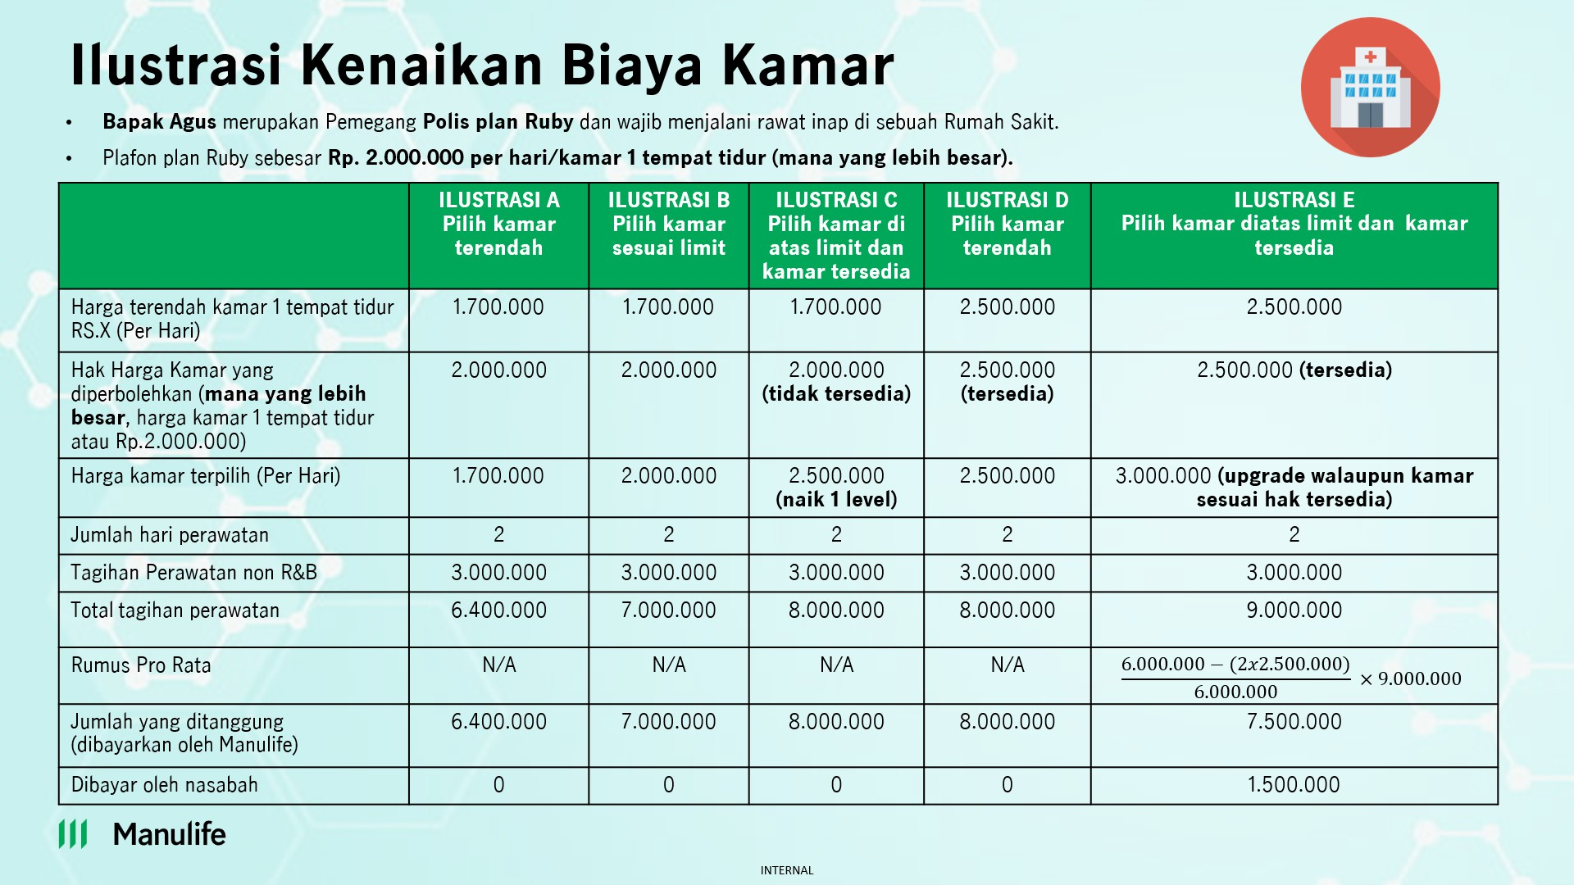
Berikut adalah contoh skenario berkaitan dengan Biaya Kamar Harian:

Table 8
 |  | 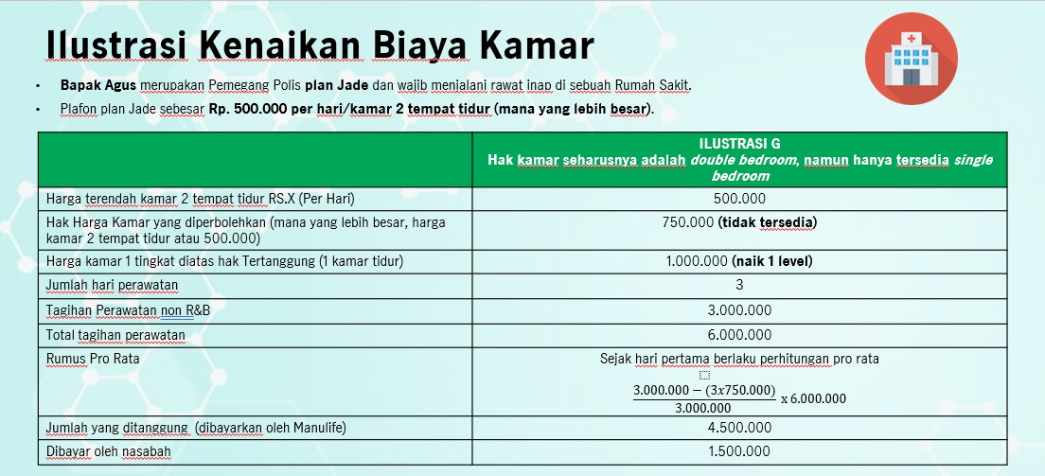
74 | Q : | Apabila kelas kamar yang sesuai dengan Plan penuh, apakah Peserta berhak naik 1 (satu) kelas kamar di atasnya (dengan tipe kamar yang sama) dan masih dijamin sesuai tagihan?
 | A : | Sebagai contoh, Plan Jade dengan maksimal tipe kamar double bed, jika di Rumah Sakit memiliki beberapa tipe kamar dengan double bed dan tipe kamar double bed terendah sudah penuh, maka Peserta berhak naik 1 (satu) kelas kamar double bed lebih tinggi yang tersedia selama 2 (dua) hari perawatan dan setelahnya akan dikenakan prorate kecuali apabila tipe kamar double bed yang lebih tinggi tidak melebihi limit kamar harian Plan yang dipilih.
75 | Q : A : | Apabila kelas kamar dengan double bed penuh, apakah Peserta berhak naik ke kelas kamar dengan single bed? Sebagai contoh, Plan Jade dengan maksimal tipe kamar double bed atau harga kamar sebesar Rp.500.000, mana yang lebih besar. Jika di Rumah Sakit tidak tersedia tipe kamar dengan double bed, maka Peserta dapat naik ke kelas kamar dengan tipe kamar single bed namun biaya kamar
 |  | akan diperhitungkan secara prorate sejak hari pertama.
76 | Q : | Apabila hak kamar harian Peserta adalah Rp500.000 per hari, kemudian kamar
 |  | tersebut tidak tersedia dan Peserta kemudian dipindahkan ke kamar harian seharga
 |  | Rp600.000 per hari, di mana kamar ini merupakan 1 (satu) tingkat diatas kamar harian
 |  | yang menjadi hak Peserta namun dengan jumlah bed yang sama. Bagaimana
 |  | ketentuannya?
 | A : | Apabila Peserta dan/atau Peserta Tambahan rawat inap selama maksimum 2 (dua) hari, maka
 |  | kelebihan biaya atas kamar harian akan dibayarkan oleh Manulife Syariah Indonesia. Namun,
 |  | setelah melewati 2 (dua) hari, maka kelebihan biaya atas kenaikan kelas kamar harian akan
 |  | dibebankan kepada Pemegang Polis (kecuali apabila Peserta dan/atau Peserta Tambahan
 |  | dipindahkan ke kamar harian sesuai haknya apabila telah tersedia kembali). Perhitungan
 |  | kelebihan biaya akan didasarkan pada harga kamar harian yang menjadi hak Peserta dan/atau
 |  | Peserta Tambahan.
77. Q : Apabila hak kamar harian Peserta adalah Rp500.000 per hari, kemudian kamar tersebut tidak tersedia dan Peserta kemudian dipindahkan ke kamar harian seharga Rp1.000.000 per hari, dimana kamar ini merupakan 2 (dua) tingkat diatas kamar harian yang menjadi hak Peserta (sebelumnya berhak atas kamar 2 bed, kemudian naik menjadi kamar 1 bed). Bagaimana ketentuannya? A : Karena Peserta menempati kamar harian 2 (dua) tingkat diatas kamar harian hak Peserta, maka perhitungan prorata adalah berdasarkan harga kamar harian sesuai hak Peserta sejak hari pertama rawat inap.
78. Q : Jika kamar harian naik 1 tingkat karena kamar penuh, prorata yang diperhitungkan dari hari ke 3 akan berdasarkan jam (24 jam) atau berdasarkan tagihan Rumah Sakit? A : Perhitungan atas penggunaan kamar harian akan mengacu kepad tagihan Rumah Sakit. Hal ini juga berlaku untuk perhitungan prorata apabila terdapat kenaikan 1 tingkat kamar harian melebihi 2 (dua) hari.
Negara Tempat Tinggal
79. Q : Sehubungan dengan perubahan ketentuan Negara Tempat Tinggal, bagaimana jika seseorang berada di luar wilayah Indonesia selama lebih dari 6 bulan namun tidak terdapat surat keterangan dokter? A : Apabila kondisi seseorang berada di luar wilayah Indonesia selama lebih dari 6 bulan namun tidak terdapat surat keterangan dokter, maka Manulife Syariah Indonesia tetap tidak dapat membayarkan Manfaat Asuransi.
Contoh : Apabila Peserta dan/atau Peserta Tambahan melakukan kunjungan ke Malaysia selama 6 bulan. Di bulan ke 5, terjadi kecelakaan yang membuat Peserta dan/atau Peserta Tambahan tidak dapat pulang ke Indonesia hingga bulan ke 10 karena kondisi yang tidak memungkinkan melakukan mobilisasi. Dengan penyesuaian pasal 25 Negara Tempat Tinggal yang baru, maka segala Manfaat Asuransi yang diajukan ke Penanggung diatas bulan ke 6 masih berlaku meskipun Peserta dan/atau Peserta Tambahan belum kembali ke Indonesia, dengan syarat memiliki surat keterangan Dokter yang disampaikan ke Penanggung
Lain - Lain
80. Q : Apakah terdapat ketentuan batasan kepemilikan produk asuransi kesehatan lain apabila Peserta telah memiliki produk Asuransi MiUHC Syariah? A : Terdapat batas kepemilikan produk asuransi Kesehatan lain apabila Peserta telah memiliki produk Asuransi MiUHC Syariah dimana tiap Pesert hanya diperbolehkan untuk memiliki 1 (satu) produk asuransi Kesehatan as charged baik itu produk non-HNW, produk HNW, atau produk syariah.
Contoh:
- Peserta sudah memiliki 1 (satu) Polis MiUHC Syariah, maka Peserta tidak diperkenankan untuk membeli Polis MiUHC Konvensional kembali
81. Q : Untuk update real time mengenai limit Peserta apakah akan tersedia juga di Halodoc? Jika tidak tersedia, bagaimana Peserta bisa mengetahui kenaikan limit (jika mendapatkan NCB) dan sisa limitnya? A : Saat ini, apabila Peserta ingin mengetahui sisa limit tahunan pada Polis MiUHC dapat menghubungi Customer Contact Center Manulife Syariah Indonesia (Customer Service) melalui
telepon di (021) 2555 7777 atau e-mail ke customersyariahID@manulife.com atau CustomerServiceID@manulife.com.
82. Q : Pembayaran Kontribusi dapat dilakukan dengan cara apa saja? A : Pembayaran Kontribusi dapat dilakukan dengan cara transfer melalui channel pembayaran virtual account, kasir (swipe kartu debit/kartu kredit), e-commerce Tokopedia dan blibli dan tidak bisa dilakukan melalui autodebit rekening/kartu kredit.
83. Q : Apakah bisa Peserta melakukan MCU di luar negeri? Artinya Manulife menerbitkan pengantar ke RS di luar negeri? A : Pada produk MiUHC Syariah tidak terdapat manfaat / fitur terkait MCU di luar negeri sehingga hal tersebut tidak dapat dilakukan oleh Peserta MiUHC Syariah.
84. Q : Apakah berlaku manfaat double claim dan/atau koordinasi manfaat dengan produk asuransi kesehatan lain baik produk asuransi kesehatan syariah maupun asuransi kesehatan non-syariah? A : Tidak bisa, Peserta dan/atau Peserta Tambahan hanya bisa membeli 1 (satu) Polis as charge di Manulife Syariah Indonesia dan afiliasinya.
85. Q : Untuk dokumen klaim apakah harus berbahasa Inggris? Bagaimana jika dalam bahasa selain Inggris? (Jika dokumen untuk klaim rawat jalan Haji dan Umrah dalam bahasa Arab apakah diterima?) A : apabila terdapat dokumen yang berbahasa selain Bahasa Inggris, maka Manulife Syariah Indonesia akan mencoba terlebih dahulu untuk menggunakan google translate. Namun, apabila ternyata dokumen tersebut tidak dapat terbaca, maka Peserta dan/atau Peserta Tambahan akan dimintakan dokumen versi Bahasa Inggris atau Bahasa Indonesianya.
86. Q : Batasan pengajuan klaim secara reimbursement adalah 30 hari, sedangkan jika melakukan ibadah haji dapat lebih dari 30 hari. Bagaimana untuk proses klaim reimbursenya? A : Untuk Manfaat Rawat Jalan Ketika Haji atau Umroh, apabila nasabah melaksanakan ibadah haji yang menyebabkan pengajuan klaim telah melewati 30 hari maka tetap dapat diterima selama dapat dibuktikan melalui dokumen pendukung (contoh : boarding pass), 87. Q : Persentase kenaikan Kontribusi untuk MIUHC Syariah apakah sama dengan MIUHC Konven ke depannya? A : Persentase kenaikan Kontribusi untuk MiUHC Syariah belum diketahui besarnya mengingat kenaikan tersebut bergantung pada banyak faktor seperti inflasi medis dan pengalaman klaim yang dilakukan Nasabah.
88. Q : Karena manfaat ini akan dibayarkan pengelola dalam bentuk reimbursement, Apakah peserta wajib menyiapkan form reimbursement medical dari Indonesia? Bagaimana jika lupa/tidak membawa form tersebut? A : Form terkait reimbursement disediakan oleh Manulife Syariah Indonesia dan dapat diunduh melalui website.
89. Q : Apakah Claim Rawat jalan MIUHC di tanah suci bisa double Claim? Karena setiap yang ber Umroh atau Haji pasti diberi Travel Insurance dari Travel Haji/Umroh nya. A : Klaim Manfaat Rawat Jalan Ketika Haji atau Umroh tetap dapat dibayarkan selama nasabah dapat memberikan dokumen – dokumen klaim yang di persyaratan oleh Pengelola.
90. Q : Untuk perhitungan Co-Pay Manfaat Rawat Jalan Ketika Haji atau Umroh dan Asuransi Tambahan Manfaat Rawat Jalan (jika nasabah memiliki rider), apakah akan dihitung berdasarkan masing-masing manfaat atau akumulasi total tagihan yang disetujui? A : Perhitungan Co-Pay akan berdasarkan akumulasi biaya perawatan Rumah Sakit yang disetujui. Setelah perhitungan Co-Pay, apabila batas Manfaat Rawat Jalan Ketika Haji atau Umroh tidak cukup maka akan dipotong dari Manfaat Rawat Jalan (Rider) sebagaimana ilustrasi dibawah :
 |  | 